Brechas
2023-05-08

Brechas en el AIO: Por Pilares

1

Reporte, marzo 2023

AIO
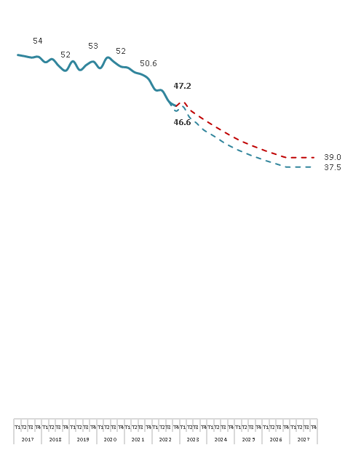
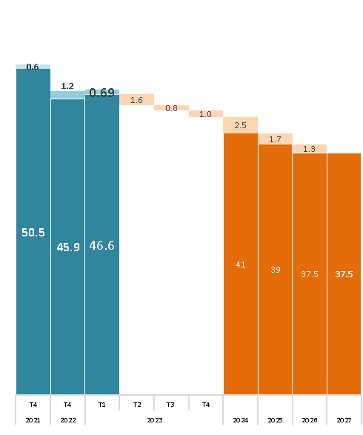
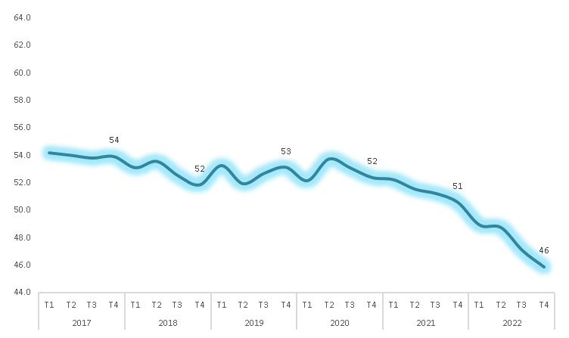
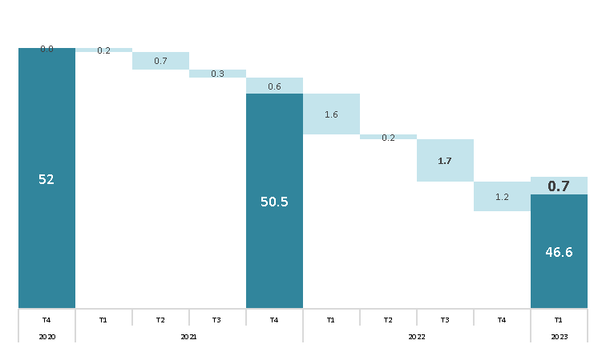
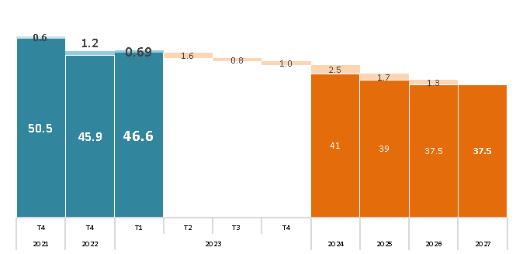
 |  |  | Linea Base | Impactos proyectos de Antamina |  |  |  |  |  |  |  |  |  |  |  |  |  |  |  |  |  | Sin Impactos proyectos de Antamina
Indicador |  |  | 2021 | 2022 |  | 2023 |  |  |  | 2024 |  |  |  | 2025 |  |  |  | 2026 |  |  |  | 2022 |  | 2023 |  |  |  | 2024 |  |  |  | 2025 |  |  |  | 2026
 |  |  |  | T3 | T4 | T1 | T2 | T3 | T4 | T1 | T2 | T3 | T4 | T1 | T2 | T3 | T4 | T1 | T2 | T3 | T4 | T3 | T4 | T1 | T2 | T3 | T4 | T1 | T2 | T3 | T4 | T1 | T2 | T3 | T4 | T1 | T2 | T3 | T4
Total |  |  | 50.5 | 47.1 | 45.8 | 46.6 | 45.3 | 44.4 | 43.4 | 42.8 | 42.1 | 41.4 | 40.8 | 40.3 | 39.8 | 39.4 | 39.0 | 38.6 | 38.3 | 38.0 | 37.5 | 47.2 | 46.6 | 47.2 | 46.0 | 45.3 | 44.6 | 44.0 | 43.4 | 42.7 | 42.2 | 41.6 | 41.2 | 40.7 | 40.3 | 40.0 | 39.6 | 39.3 | 39.0
Pilar 1: Institucionalidad Madura |  |  | 58 | 52 | 53 | 56 | 52 | 52 | 51 | 51 | 51 | 51 | 51 | 50 | 50 | 50 | 50 | 50 | 50 | 50 | 49 | 52 | 53 | 56 | 52 | 52 | 52 | 51 | 51 | 51 | 51 | 51 | 51 | 50 | 50 | 50 | 50 | 50 | 50
1.1 | Recurso para el desarrollo |  | 83 | 83 | 83 | 78 | 83 | 82 | 82 | 82 | 81 | 81 | 81 | 81 | 80 | 80 | 80 | 80 | 79 | 79 | 79 | 83 | 83 | 78 | 83 | 82 | 82 | 82 | 81 | 81 | 81 | 81 | 80 | 80 | 80 | 80 | 79 | 79 | 79
 | a | Brecha recursos financieros (total brecha – Canon y Regalía Minera) | 83 | 83 | 83 | 78 | 83 | 82 | 82 | 82 | 81 | 81 | 81 | 81 | 80 | 80 | 80 | 80 | 79 | 79 | 79 | 83 | 83 | 78 | 83 | 82 | 82 | 82 | 81 | 81 | 81 | 81 | 80 | 80 | 80 | 80 | 79 | 79 | 79
1.2 | Gestión de Planeamiento |  | 61 | 68 | 68 | 68 | 68 | 66 | 66 | 67 | 67 | 67 | 67 | 67 | 67 | 67 | 67 | 67 | 67 | 67 | 67 | 68 | 68 | 68 | 68 | 68 | 68 | 68 | 68 | 68 | 68 | 68 | 68 | 68 | 68 | 68 | 68 | 68 | 68
 | a | PDLC Actualizados | 85 | 100 | 100 | 100 | 100 | 95 | 95 | 95 | 95 | 95 | 95 | 95 | 95 | 95 | 95 | 95 | 95 | 95 | 95 | 100 | 100 | 100 | 100 | 100 | 100 | 100 | 100 | 100 | 100 | 100 | 100 | 100 | 100 | 100 | 100 | 100 | 100
 | b | POI Actualizados | 75 | 80 | 80 | 80 | 80 | 81 | 81 | 81 | 81 | 81 | 82 | 82 | 82 | 82 | 82 | 82 | 82 | 83 | 83 | 80 | 80 | 80 | 80 | 81 | 81 | 81 | 81 | 81 | 82 | 82 | 82 | 82 | 82 | 82 | 82 | 83 | 83
 | c | PEI Actualizados | 70 | 75 | 75 | 75 | 75 | 75 | 75 | 75 | 75 | 75 | 75 | 75 | 75 | 75 | 75 | 75 | 75 | 75 | 75 | 75 | 75 | 75 | 75 | 75 | 75 | 75 | 75 | 75 | 75 | 75 | 75 | 75 | 75 | 75 | 75 | 75 | 75
 | d | PMI Actualizados | 15 | 15 | 15 | 15 | 15 | 15 | 15 | 15 | 15 | 15 | 15 | 15 | 15 | 15 | 15 | 15 | 15 | 15 | 15 | 15 | 15 | 15 | 15 | 15 | 15 | 15 | 15 | 15 | 15 | 15 | 15 | 15 | 15 | 15 | 15 | 15 | 15
1.3 | Ejecución del gasto municipal |  | 62 | 32 | 36 | 71 | 27 | 27 | 27 | 26 | 26 | 25 | 25 | 25 | 24 | 24 | 24 | 23 | 23 | 23 | 22 | 32 | 36 | 71 | 27 | 27 | 27 | 26 | 26 | 25 | 25 | 25 | 24 | 24 | 24 | 23 | 23 | 23 | 22
1.4 | Calidad del Gasto |  | 57 | 55 | 55 | 55 | 57 | 57 | 57 | 57 | 57 | 57 | 57 | 57 | 57 | 57 | 57 | 57 | 57 | 57 | 57 | 55 | 55 | 55 | 57 | 57 | 57 | 57 | 57 | 57 | 57 | 57 | 57 | 57 | 57 | 57 | 57 | 57 | 57
 | a | Calidad de gasto presupuestal en inversiones - Saneamiento | 51 | 48 | 48 | 48 | 51 | 51 | 51 | 51 | 51 | 51 | 51 | 51 | 51 | 51 | 51 | 51 | 51 | 51 | 51 | 48 | 48 | 48 | 51 | 51 | 51 | 51 | 51 | 51 | 51 | 51 | 51 | 51 | 51 | 51 | 51 | 51 | 51
 | b | Calidad de gasto presupuestal en inversiones - Transporte | 46 | 45 | 45 | 45 | 46 | 46 | 46 | 46 | 46 | 46 | 46 | 46 | 46 | 46 | 46 | 46 | 46 | 46 | 46 | 45 | 45 | 45 | 46 | 46 | 46 | 46 | 46 | 46 | 46 | 46 | 46 | 46 | 46 | 46 | 46 | 46 | 46
 | c | Calidad de gasto presupuestal en inversiones - Agropecurio | 52 | 48 | 48 | 48 | 52 | 52 | 52 | 52 | 52 | 52 | 52 | 52 | 52 | 52 | 52 | 52 | 52 | 52 | 52 | 48 | 48 | 48 | 52 | 52 | 52 | 52 | 52 | 52 | 52 | 52 | 52 | 52 | 52 | 52 | 52 | 52 | 52
 | d | Calidad de gasto presupuestal en inversiones - Educación | 62 | 59 | 59 | 59 | 62 | 62 | 62 | 62 | 62 | 62 | 62 | 62 | 62 | 62 | 62 | 62 | 62 | 62 | 62 | 59 | 59 | 59 | 62 | 62 | 62 | 62 | 62 | 62 | 62 | 62 | 62 | 62 | 62 | 62 | 62 | 62 | 62
 | e | Calidad de gasto presupuestal en inversiones - Salud | 75 | 73 | 73 | 73 | 75 | 75 | 75 | 75 | 75 | 75 | 75 | 75 | 75 | 75 | 75 | 75 | 75 | 75 | 75 | 73 | 73 | 73 | 75 | 75 | 75 | 75 | 75 | 75 | 75 | 75 | 75 | 75 | 75 | 75 | 75 | 75 | 75
1.5 | Clima Social para el Desarrollo |  | 26 | 25 | 25 | 9 | 25 | 25 | 25 | 24 | 24 | 24 | 24 | 23 | 23 | 23 | 23 | 22 | 22 | 22 | 22 | 25 | 25 | 9 | 25 | 25 | 25 | 24 | 24 | 24 | 24 | 23 | 23 | 23 | 23 | 22 | 22 | 22 | 22
 | a | Clima social | 26 | 25 | 25 | 9 | 25 | 25 | 25 | 24 | 24 | 24 | 24 | 23 | 23 | 23 | 23 | 22 | 22 | 22 | 22 | 25 | 25 | 9 | 25 | 25 | 25 | 24 | 24 | 24 | 24 | 23 | 23 | 23 | 23 | 22 | 22 | 22 | 22
Pilar 2: Oportunidades para las generaciones futuras |  |  | 32 | 29 | 26 | 27 | 25 | 25 | 25 | 25 | 24 | 24 | 24 | 24 | 24 | 23 | 23 | 23 | 23 | 23 | 22 | 29 | 29 | 28 | 27 | 26 | 26 | 26 | 26 | 26 | 25 | 25 | 25 | 25 | 25 | 24 | 24 | 24 | 24
2.1 Educación: EBR y años de educación |  |  | 42 | 40 | 37 | 38 | 34 | 33 | 33 | 33 | 32 | 32 | 32 | 31 | 31 | 31 | 30 | 30 | 30 | 29 | 29 | 40 | 40 | 39 | 35 | 35 | 34 | 34 | 34 | 33 | 33 | 33 | 32 | 32 | 32 | 32 | 31 | 31 | 31
2.1.1 | Población con accceso a educación |  | 25 | 25 | 25 | 24 | 24 | 24 | 23 | 23 | 23 | 23 | 22 | 22 | 22 | 22 | 22 | 21 | 21 | 21 | 21 | 25 | 25 | 24 | 24 | 24 | 24 | 23 | 23 | 23 | 23 | 22 | 22 | 22 | 22 | 22 | 21 | 21 | 21
 | a | Población con acceso a educación inicial | 24 | 24 | 24 | 24 | 23 | 22 | 22 | 21 | 21 | 20 | 20 | 20 | 19 | 19 | 18 | 18 | 18 | 18 | 18 | 24 | 24 | 24 | 23 | 22 | 22 | 21 | 21 | 21 | 20 | 20 | 19 | 19 | 19 | 18 | 18 | 18 | 18
 | b | Población con acceso a educación primaria | 22 | 22 | 22 | 23 | 22 | 21 | 21 | 21 | 21 | 21 | 20 | 20 | 20 | 20 | 20 | 20 | 20 | 20 | 20 | 22 | 22 | 23 | 22 | 21 | 21 | 21 | 21 | 21 | 21 | 21 | 21 | 20 | 20 | 20 | 20 | 20 | 20
 | c | Población con acceso a educación secundaria | 29 | 29 | 29 | 24 | 28 | 28 | 28 | 27 | 27 | 27 | 27 | 27 | 26 | 26 | 26 | 26 | 26 | 26 | 25 | 29 | 29 | 24 | 28 | 28 | 28 | 28 | 27 | 27 | 27 | 27 | 27 | 27 | 26 | 26 | 26 | 26 | 26
2.1.2 | Nivel de educación de la población |  | 39 | 39 | 39 | 39 | 37 | 37 | 36 | 35 | 34 | 34 | 33 | 32 | 31 | 31 | 30 | 29 | 28 | 28 | 27 | 39 | 39 | 39 | 37 | 37 | 36 | 35 | 34 | 34 | 33 | 32 | 31 | 31 | 30 | 29 | 28 | 28 | 27
 | a | Población urbana entre 17 y 20 años con educación secundaria complJJa | 29 | 29 | 29 | 29 | 28 | 27 | 26 | 26 | 25 | 25 | 24 | 23 | 23 | 22 | 21 | 21 | 20 | 20 | 19 | 29 | 29 | 29 | 28 | 27 | 26 | 26 | 25 | 25 | 24 | 23 | 23 | 22 | 21 | 21 | 20 | 20 | 19
 | b | Población rural entre 17 y 20 años con educación secundaria complJJa | 48 | 48 | 48 | 48 | 47 | 46 | 45 | 44 | 44 | 43 | 42 | 41 | 40 | 39 | 38 | 38 | 37 | 36 | 35 | 48 | 48 | 48 | 47 | 46 | 45 | 44 | 44 | 43 | 42 | 41 | 40 | 39 | 38 | 38 | 37 | 36 | 35
2.1.3 | Logros de Aprendizaje |  | 64 | 58 | 46 | 51 | 40 | 40 | 40 | 40 | 40 | 40 | 40 | 40 | 40 | 40 | 40 | 40 | 40 | 40 | 40 | 58 | 58 | 55 | 44 | 44 | 44 | 44 | 44 | 44 | 44 | 44 | 44 | 44 | 44 | 44 | 44 | 44 | 44
 | a | Estudiantes de 4to de primaria con nivel satisfactorio | 53 | 55 | 44 | 45 | 38 | 38 | 38 | 38 | 38 | 38 | 38 | 38 | 38 | 38 | 38 | 38 | 38 | 38 | 38 | 55 | 55 | 48 | 43 | 43 | 43 | 43 | 43 | 43 | 43 | 43 | 43 | 43 | 43 | 43 | 43 | 43 | 43
 |  | i. Comprensión lectora | 22 | 39 | 30 | 29 | 26 | 26 | 26 | 26 | 26 | 26 | 26 | 26 | 26 | 26 | 26 | 26 | 26 | 26 | 26 | 39 | 39 | 32 | 33 | 33 | 33 | 33 | 33 | 33 | 33 | 33 | 33 | 33 | 33 | 33 | 33 | 33 | 33
 |  | ii. Matemáticas | 84 | 70 | 58 | 62 | 51 | 51 | 51 | 51 | 51 | 51 | 51 | 51 | 51 | 51 | 51 | 51 | 51 | 51 | 51 | 70 | 70 | 65 | 54 | 54 | 54 | 54 | 54 | 54 | 54 | 54 | 54 | 54 | 54 | 54 | 54 | 54 | 54
 | b | Estudiantes de 2do de secundaria con nivel satisfactorio | 75 | 61 | 48 | 57 | 41 | 41 | 41 | 41 | 41 | 41 | 41 | 41 | 41 | 41 | 41 | 41 | 41 | 41 | 41 | 61 | 61 | 61 | 44 | 44 | 44 | 44 | 44 | 44 | 44 | 44 | 44 | 44 | 44 | 44 | 44 | 44 | 44
 |  | i. Comprensión lectora | 75 | 59 | 47 | 55 | 37 | 37 | 37 | 37 | 37 | 37 | 37 | 37 | 37 | 37 | 37 | 37 | 37 | 37 | 37 | 59 | 59 | 59 | 40 | 40 | 40 | 40 | 40 | 40 | 40 | 40 | 40 | 40 | 40 | 40 | 40 | 40 | 40
 |  | ii. Matemáticas | 74 | 63 | 50 | 59 | 46 | 46 | 46 | 46 | 46 | 46 | 46 | 46 | 46 | 46 | 46 | 46 | 46 | 46 | 46 | 63 | 63 | 63 | 49 | 49 | 49 | 49 | 49 | 49 | 49 | 49 | 49 | 49 | 49 | 49 | 49 | 49 | 49
2.2 Vida larga y saludable: Salud |  |  | 21 | 17 | 16 | 16 | 17 | 17 | 17 | 17 | 17 | 16 | 16 | 16 | 16 | 16 | 16 | 16 | 16 | 16 | 16 | 17 | 17 | 17 | 18 | 18 | 18 | 18 | 18 | 18 | 18 | 18 | 17 | 17 | 17 | 17 | 17 | 17 | 17
2.2.1 | Esperanza de vida al nacer de la población |  | 15 | 15 | 15 | 15 | 15 | 15 | 15 | 15 | 15 | 15 | 15 | 15 | 15 | 15 | 14 | 14 | 14 | 14 | 14 | 15 | 15 | 15 | 15 | 15 | 15 | 15 | 15 | 15 | 15 | 15 | 15 | 15 | 14 | 14 | 14 | 14 | 14
2.2.2 | Niños menores de 36 meses sin Anemia |  | 32 | 28 | 21 | 22 | 24 | 24 | 24 | 23 | 23 | 23 | 23 | 22 | 22 | 22 | 22 | 21 | 21 | 21 | 21 | 28 | 28 | 28 | 29 | 29 | 29 | 28 | 28 | 28 | 28 | 27 | 27 | 27 | 27 | 26 | 26 | 26 | 26
2.2.3 | Niños menores de 5 años sin Desnutrición Crónica |  | 19 | 10 | 10 | 10 | 12 | 12 | 12 | 12 | 12 | 12 | 11 | 11 | 11 | 11 | 11 | 11 | 11 | 11 | 11 | 10 | 10 | 10 | 12 | 12 | 12 | 12 | 12 | 12 | 11 | 11 | 11 | 11 | 11 | 11 | 11 | 11 | 11
2.2.4 | Población afiliados a seguro de Salud |  | 17 | 17 | 17 | 15 | 17 | 17 | 17 | 17 | 17 | 17 | 17 | 17 | 17 | 17 | 17 | 17 | 17 | 17 | 17 | 17 | 17 | 15 | 17 | 17 | 17 | 17 | 17 | 17 | 17 | 17 | 17 | 17 | 17 | 17 | 17 | 17 | 17
Pilar 3: Infraestructura social productivo |  |  | 59 | 56 | 56 | 57 | 57 | 56 | 54 | 54 | 53 | 52 | 52 | 51 | 51 | 51 | 51 | 51 | 50 | 50 | 50 | 57 | 57 | 58 | 58 | 58 | 57 | 57 | 57 | 56 | 56 | 56 | 55 | 55 | 55 | 54 | 54 | 54 | 54
3.1 Servicios básicos |  |  | 53 | 48 | 47 | 45 | 46 | 45 | 44 | 43 | 42 | 41 | 40 | 40 | 40 | 39 | 39 | 39 | 38 | 38 | 38 | 50 | 50 | 48 | 49 | 49 | 48 | 47 | 47 | 46 | 46 | 45 | 45 | 45 | 44 | 44 | 44 | 43 | 43
3.1.1 | Hogares con acceso a servicios de internet |  | 92 | 83 | 82 | 81 | 80 | 80 | 79 | 79 | 78 | 78 | 78 | 77 | 76 | 76 | 75 | 75 | 74 | 73 | 72 | 92 | 92 | 92 | 91 | 91 | 91 | 90 | 90 | 89 | 89 | 88 | 88 | 87 | 86 | 86 | 85 | 84 | 83
3.1.2 | Hogares con acceso a servicios de telefonía móvil |  | 22 | 13 | 13 | 13 | 11 | 10 | 9 | 7 | 4 | 3 | 2 | 2 | 1 | 1 | 1 | 0 | 0 | 0 | 0 | 13 | 13 | 13 | 11 | 10 | 9 | 7 | 6 | 5 | 4 | 3 | 3 | 2 | 2 | 1 | 1 | 1 | 1
3.1.3 | Viviendas con acceso a servicios de agua potable conectadas mediante red pública |  | 49 | 49 | 47 | 47 | 46 | 43 | 43 | 43 | 42 | 39 | 39 | 39 | 38 | 38 | 38 | 37 | 37 | 37 | 37 | 49 | 49 | 49 | 48 | 48 | 47 | 47 | 46 | 46 | 46 | 45 | 45 | 44 | 44 | 43 | 43 | 43 | 42
3.1.4 | Viviendas con acceso a servicios de desagüe |  | 56 | 49 | 49 | 49 | 45 | 43 | 41 | 39 | 38 | 35 | 34 | 33 | 32 | 31 | 31 | 30 | 30 | 29 | 29 | 50 | 50 | 50 | 47 | 44 | 42 | 40 | 39 | 38 | 37 | 36 | 35 | 34 | 33 | 33 | 32 | 32 | 31
3.1.5 | Viviendas con acceso a servicios de electrificación |  | 16 | 11 | 11 | 11 | 13 | 12 | 11 | 11 | 11 | 10 | 10 | 10 | 9 | 9 | 9 | 8 | 8 | 8 | 8 | 11 | 11 | 11 | 13 | 12 | 12 | 11 | 11 | 10 | 10 | 10 | 9 | 9 | 9 | 8 | 8 | 8 | 8
3.1.6 | Tratamiento de Aguas Residuales |  | 95 | 90 | 85 | 75 | 85 | 85 | 85 | 85 | 85 | 80 | 80 | 80 | 80 | 80 | 80 | 80 | 80 | 80 | 80 | 95 | 95 | 80 | 95 | 95 | 95 | 95 | 95 | 95 | 95 | 95 | 95 | 95 | 95 | 95 | 95 | 95 | 95
3.1.7 | Infraestructura vial asfaltada y/o pavimentada |  | 40 | 39 | 39 | 39 | 39 | 39 | 39 | 39 | 39 | 39 | 39 | 39 | 39 | 39 | 39 | 39 | 39 | 39 | 39 | 41 | 41 | 41 | 41 | 41 | 41 | 41 | 41 | 41 | 41 | 41 | 41 | 41 | 41 | 41 | 41 | 41 | 41
 | a | Red Vial Vecinal asfaltada y/o pavimentada | 99 | 98 | 96 | 96 | 97 | 97 | 97 | 97 | 97 | 97 | 97 | 97 | 97 | 97 | 97 | 97 | 97 | 97 | 97 | 98 | 98 | 98 | 99 | 99 | 99 | 99 | 99 | 99 | 99 | 99 | 99 | 99 | 99 | 99 | 99 | 99 | 99
 | b | Red Vial Departamental asfaltada y/o pavimentada | 20 | 20 | 20 | 20 | 20 | 20 | 20 | 20 | 20 | 20 | 20 | 20 | 20 | 20 | 20 | 20 | 20 | 20 | 20 | 24 | 24 | 24 | 24 | 24 | 24 | 24 | 24 | 24 | 24 | 24 | 24 | 24 | 24 | 24 | 24 | 24 | 24
 | c | Red Vial Nacional asfaltada y/o pavimentada | 0 | 0 | 0 | 0 | 0 | 0 | 0 | 0 | 0 | 0 | 0 | 0 | 0 | 0 | 0 | 0 | 0 | 0 | 0 | 0 | 0 | 0 | 0 | 0 | 0 | 0 | 0 | 0 | 0 | 0 | 0 | 0 | 0 | 0 | 0 | 0 | 0
3.2 Social |  |  | 83 | 83 | 83 | 82 | 82 | 81 | 76 | 76 | 75 | 74 | 74 | 74 | 74 | 74 | 74 | 74 | 74 | 74 | 73 | 83 | 83 | 83 | 83 | 83 | 83 | 83 | 83 | 82 | 82 | 82 | 82 | 82 | 82 | 81 | 81 | 81 | 81
3.2.1 | Establecimientos de salud: camas por cada 1,000 habitantes |  | 79 | 79 | 79 | 79 | 79 | 77 | 67 | 67 | 65 | 64 | 64 | 64 | 64 | 64 | 64 | 64 | 64 | 64 | 64 | 79 | 79 | 79 | 79 | 79 | 79 | 79 | 79 | 78 | 78 | 78 | 78 | 78 | 77 | 77 | 77 | 77 | 77
3.2.2 | IIEE en adecuado estado |  | 87 | 87 | 87 | 85 | 85 | 85 | 84 | 84 | 84 | 84 | 84 | 83 | 83 | 83 | 83 | 83 | 83 | 83 | 82 | 87 | 87 | 87 | 87 | 87 | 87 | 87 | 86 | 86 | 86 | 86 | 86 | 86 | 86 | 86 | 86 | 85 | 85
 | a | Mejoras de IIEE (mediano y largo plazo) | 85 | 85 | 85 | 82 | 81 | 80 | 80 | 80 | 79 | 79 | 78 | 78 | 78 | 78 | 78 | 78 | 78 | 77 | 75 | 86 | 86 | 86 | 85 | 85 | 85 | 84 | 84 | 83 | 83 | 82 | 82 | 82 | 82 | 82 | 82 | 82 | 82
 | b | Mantenimiento de IIEE para rJJorno seguro a clases | 89 | 89 | 89 | 87 | 89 | 89 | 89 | 89 | 89 | 89 | 89 | 89 | 89 | 89 | 89 | 89 | 89 | 89 | 89 | 89 | 89 | 87 | 89 | 89 | 89 | 89 | 89 | 89 | 89 | 89 | 89 | 89 | 89 | 89 | 89 | 89 | 89
 |  | i. Mantenimiento de IIEE | 91 | 91 | 91 | 91 | 91 | 91 | 91 | 91 | 91 | 91 | 91 | 91 | 91 | 91 | 91 | 91 | 91 | 91 | 91 | 91 | 91 | 91 | 91 | 91 | 91 | 91 | 91 | 91 | 91 | 91 | 91 | 91 | 91 | 91 | 91 | 91 | 91
 |  | ii. Kit de higiene escolar | 84 | 83 | 83 | 83 | 83 | 83 | 83 | 83 | 83 | 83 | 83 | 83 | 83 | 83 | 83 | 83 | 83 | 83 | 83 | 83 | 83 | 83 | 83 | 83 | 83 | 83 | 83 | 83 | 83 | 83 | 83 | 83 | 83 | 83 | 83 | 83 | 83
 |  | iii. BiciclJJas Rutas Solidarias | 93 | 93 | 93 | 87 | 93 | 93 | 93 | 93 | 93 | 93 | 93 | 93 | 93 | 93 | 93 | 93 | 93 | 93 | 93 | 93 | 93 | 87 | 93 | 93 | 93 | 93 | 93 | 93 | 93 | 93 | 93 | 93 | 93 | 93 | 93 | 93 | 93
3.3 Productiva |  |  | 51 | 50 | 50 | 43 | 51 | 50 | 49 | 49 | 49 | 49 | 49 | 49 | 49 | 49 | 49 | 49 | 49 | 49 | 49 | 51 | 51 | 43 | 52 | 52 | 52 | 52 | 52 | 52 | 52 | 52 | 52 | 52 | 52 | 52 | 52 | 52 | 52
3.3.1 | Infraestructura Agropecuaria |  | 56 | 53 | 53 | 46 | 56 | 56 | 52 | 52 | 52 | 51 | 51 | 51 | 51 | 51 | 51 | 51 | 51 | 51 | 51 | 56 | 56 | 46 | 59 | 59 | 59 | 59 | 59 | 59 | 59 | 59 | 59 | 59 | 59 | 59 | 59 | 59 | 59
 | * | Superficie con infraestructura de riego | 56 | 53 | 53 | 46 | 56 | 56 | 52 | 52 | 52 | 51 | 51 | 51 | 51 | 51 | 51 | 51 | 51 | 51 | 51 | 56 | 56 | 46 | 59 | 59 | 59 | 59 | 59 | 59 | 59 | 59 | 59 | 59 | 59 | 59 | 59 | 59 | 59
3.3.2 | Infraestructura Turística |  | 25 | 25 | 25 | 14 | 25 | 25 | 25 | 25 | 25 | 25 | 25 | 25 | 25 | 25 | 25 | 25 | 25 | 25 | 25 | 25 | 25 | 14 | 25 | 25 | 25 | 25 | 25 | 25 | 25 | 25 | 25 | 25 | 25 | 25 | 25 | 25 | 25
 | * | Número de establecimientos de hospedajes | 25 | 25 | 25 | 14 | 25 | 25 | 25 | 25 | 25 | 25 | 25 | 25 | 25 | 25 | 25 | 25 | 25 | 25 | 25 | 25 | 25 | 14 | 25 | 25 | 25 | 25 | 25 | 25 | 25 | 25 | 25 | 25 | 25 | 25 | 25 | 25 | 25
3.3.3 | Infraestructura académica |  | 71 | 71 | 71 | 70 | 71 | 71 | 71 | 71 | 71 | 71 | 71 | 71 | 71 | 71 | 71 | 71 | 71 | 71 | 71 | 71 | 71 | 70 | 71 | 71 | 71 | 71 | 71 | 71 | 71 | 71 | 71 | 71 | 71 | 71 | 71 | 71 | 71
 | i | Presencia de filiales de Universidades | 95 | 95 | 95 | 95 | 95 | 95 | 95 | 95 | 95 | 95 | 95 | 95 | 95 | 95 | 95 | 95 | 95 | 95 | 95 | 95 | 95 | 95 | 95 | 95 | 95 | 95 | 95 | 95 | 95 | 95 | 95 | 95 | 95 | 95 | 95 | 95 | 95
 | ii | Presencia de Institutos de Educación Superior o filiales | 80 | 80 | 80 | 80 | 80 | 80 | 80 | 80 | 80 | 80 | 80 | 80 | 80 | 80 | 80 | 80 | 80 | 80 | 80 | 80 | 80 | 80 | 80 | 80 | 80 | 80 | 80 | 80 | 80 | 80 | 80 | 80 | 80 | 80 | 80 | 80 | 80
 | iii | Presencia de Centros de Educación Técnico Productiva (CJJPROS) o filiales | 60 | 60 | 60 | 55 | 60 | 60 | 60 | 60 | 60 | 60 | 60 | 60 | 60 | 60 | 60 | 60 | 60 | 60 | 60 | 60 | 60 | 55 | 60 | 60 | 60 | 60 | 60 | 60 | 60 | 60 | 60 | 60 | 60 | 60 | 60 | 60 | 60
 | iv | Presencia de IIEE con Educación Técnico Productiva mediante Educación Para el Trabajo EPT | 50 | 50 | 50 | 50 | 50 | 50 | 50 | 50 | 50 | 50 | 50 | 50 | 50 | 50 | 50 | 50 | 50 | 50 | 50 | 50 | 50 | 50 | 50 | 50 | 50 | 50 | 50 | 50 | 50 | 50 | 50 | 50 | 50 | 50 | 50 | 50 | 50
3.4 Mantenimiento de infraestructura Pública |  |  | 48 | 42 | 43 | 58 | 48 | 48 | 47 | 46 | 45 | 45 | 44 | 43 | 43 | 42 | 42 | 41 | 40 | 40 | 39 | 42 | 43 | 58 | 48 | 48 | 47 | 46 | 45 | 45 | 44 | 43 | 43 | 42 | 42 | 41 | 40 | 40 | 39
3.4.1 | Importancia del monto asignado |  | 68 | 48 | 50 | 33 | 47 | 47 | 46 | 45 | 45 | 44 | 43 | 43 | 42 | 41 | 41 | 40 | 40 | 39 | 38 | 48 | 50 | 33 | 47 | 47 | 46 | 45 | 45 | 44 | 43 | 43 | 42 | 41 | 41 | 40 | 40 | 39 | 38
3.4.2 | Velocidad de ejecución |  | 29 | 35 | 35 | 83 | 49 | 48 | 48 | 47 | 46 | 46 | 45 | 44 | 44 | 43 | 42 | 42 | 41 | 40 | 40 | 35 | 35 | 83 | 49 | 48 | 48 | 47 | 46 | 46 | 45 | 44 | 44 | 43 | 42 | 42 | 41 | 40 | 40
Pilar 4: Emprendimiento y desarrollo académico |  |  | 58 | 58 | 58 | 57 | 57 | 57 | 57 | 57 | 57 | 57 | 57 | 57 | 57 | 57 | 57 | 57 | 57 | 57 | 57 | 58 | 58 | 58 | 58 | 58 | 58 | 58 | 58 | 58 | 58 | 58 | 58 | 58 | 58 | 58 | 58 | 58 | 58
4.1 Capital Humano |  |  | 52 | 50 | 50 | 49 | 50 | 50 | 50 | 50 | 50 | 50 | 50 | 50 | 50 | 50 | 50 | 50 | 50 | 50 | 50 | 50 | 50 | 50 | 52 | 52 | 52 | 52 | 52 | 52 | 52 | 52 | 52 | 52 | 52 | 52 | 52 | 52 | 52
4.1.1 | Población Económicamente Activa |  | 54 | 51 | 51 | 50 | 52 | 52 | 52 | 52 | 52 | 52 | 52 | 52 | 52 | 52 | 52 | 52 | 52 | 52 | 52 | 51 | 51 | 52 | 54 | 54 | 54 | 54 | 54 | 54 | 54 | 54 | 54 | 54 | 54 | 54 | 54 | 54 | 54
4.1.2 | PEA Ocupada |  | 9 | 7 | 7 | 5 | 6 | 6 | 6 | 6 | 6 | 6 | 6 | 6 | 6 | 6 | 6 | 6 | 6 | 6 | 6 | 7 | 7 | 7 | 9 | 9 | 9 | 9 | 9 | 9 | 9 | 9 | 9 | 9 | 9 | 9 | 9 | 9 | 9
4.1.3 | Formacion univ / Tecni |  | 92 | 92 | 92 | 92 | 92 | 92 | 92 | 92 | 92 | 92 | 92 | 92 | 92 | 92 | 92 | 92 | 92 | 92 | 92 | 92 | 92 | 92 | 92 | 92 | 92 | 92 | 92 | 92 | 92 | 92 | 92 | 92 | 92 | 92 | 92 | 92 | 92
 | a | Población con educación universitaria superior | 92 | 92 | 92 | 92 | 92 | 92 | 92 | 92 | 92 | 92 | 92 | 92 | 92 | 92 | 92 | 92 | 92 | 92 | 92 | 92 | 92 | 92 | 92 | 92 | 92 | 92 | 92 | 92 | 92 | 92 | 92 | 92 | 92 | 92 | 92 | 92 | 92
 | b | Población con educación técnica superior | 92 | 92 | 92 | 92 | 92 | 92 | 92 | 92 | 92 | 92 | 92 | 92 | 92 | 92 | 92 | 92 | 92 | 92 | 92 | 92 | 92 | 92 | 92 | 92 | 92 | 92 | 92 | 92 | 92 | 92 | 92 | 92 | 92 | 92 | 92 | 92 | 92
4.2 Ingreso por persona |  |  | 65 | 65 | 65 | 65 | 65 | 65 | 65 | 65 | 65 | 65 | 65 | 65 | 65 | 65 | 65 | 65 | 65 | 65 | 65 | 65 | 65 | 65 | 65 | 65 | 65 | 65 | 65 | 65 | 65 | 65 | 65 | 65 | 65 | 65 | 65 | 65 | 65
Pilar 5: Emergencias |  |  | 46 | 41 | 36 | 36 | 35 | 32 | 29 | 27 | 25 | 22 | 20 | 18 | 17 | 15 | 14 | 13 | 11 | 10 | 9 | 41 | 36 | 36 | 35 | 32 | 29 | 27 | 25 | 22 | 20 | 18 | 17 | 15 | 14 | 13 | 11 | 10 | 9
5.1 | Vacunación Covid-19 |  | 46 | 41 | 36 | 36 | 35 | 32 | 29 | 27 | 25 | 22 | 20 | 18 | 17 | 15 | 14 | 13 | 11 | 10 | 9 | 41 | 36 | 36 | 35 | 32 | 29 | 27 | 25 | 22 | 20 | 18 | 17 | 15 | 14 | 13 | 11 | 10 | 9
 | a | Vacunación 1ra dosis | 36 | 35 | 32 | 32 | 29 | 26 | 23 | 21 | 19 | 17 | 15 | 13 | 12 | 11 | 10 | 9 | 8 | 7 | 6 | 35 | 32 | 32 | 29 | 26 | 23 | 21 | 19 | 17 | 15 | 13 | 12 | 11 | 10 | 9 | 8 | 7 | 6
 | b | Vacunación 2da dosis | 40 | 37 | 36 | 36 | 30 | 26 | 23 | 21 | 18 | 16 | 13 | 11 | 10 | 9 | 7 | 6 | 5 | 4 | 4 | 37 | 36 | 36 | 30 | 26 | 23 | 21 | 18 | 16 | 13 | 11 | 10 | 9 | 7 | 6 | 5 | 4 | 4
 | c | Vacunación 3ra dosis | 62 | 50 | 41 | 41 | 46 | 44 | 42 | 39 | 37 | 35 | 32 | 30 | 28 | 26 | 24 | 23 | 21 | 20 | 18 | 50 | 41 | 41 | 46 | 44 | 42 | 39 | 37 | 35 | 32 | 30 | 28 | 26 | 24 | 23 | 21 | 20 | 18

San Marcos
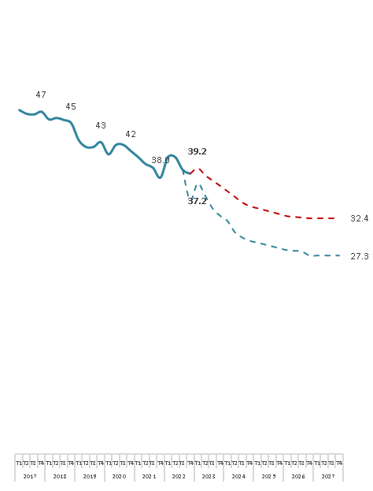
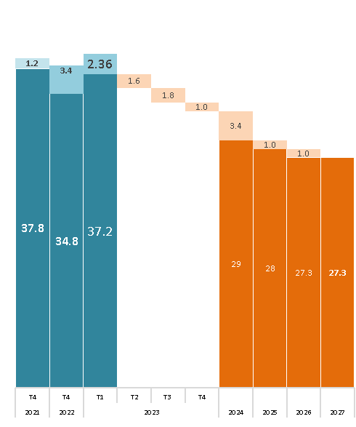
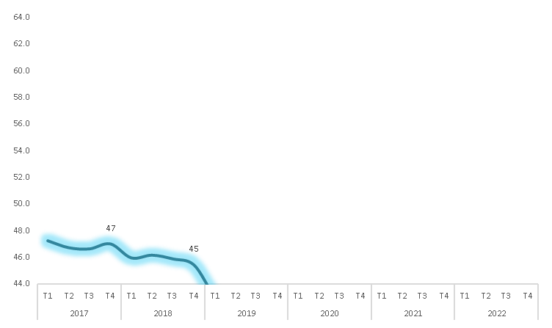
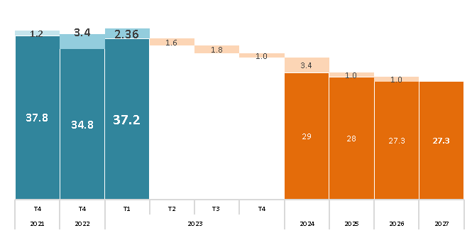
 |  |  | Linea Base | Impactos proyectos de Antamina |  |  |  |  |  |  |  |  |  |  |  |  |  |  |  |  |  | Sin Impactos proyectos de Antamina
Indicador |  |  | 2021 | 2022 |  | 2023 |  |  |  | 2024 |  |  |  | 2025 |  |  |  | 2026 |  |  |  | 2022 |  | 2023 |  |  |  | 2024 |  |  |  | 2025 |  |  |  | 2026
 |  |  |  | T3 | T4 | T1 | T2 | T3 | T4 | T1 | T2 | T3 | T4 | T1 | T2 | T3 | T4 | T1 | T2 | T3 | T4 | T3 | T4 | T1 | T2 | T3 | T4 | T1 | T2 | T3 | T4 | T1 | T2 | T3 | T4 | T1 | T2 | T3 | T4
Total |  |  | 37.8 | 38.2 | 34.3 | 37.2 | 35.6 | 33.8 | 32.8 | 32.0 | 30.5 | 29.7 | 29.3 | 29.0 | 28.8 | 28.5 | 28.2 | 27.9 | 27.8 | 27.8 | 27.3 | 39.0 | 38.5 | 39.2 | 38.2 | 37.5 | 36.8 | 36.1 | 35.3 | 34.5 | 34.0 | 33.8 | 33.5 | 33.2 | 33.0 | 32.7 | 32.6 | 32.5 | 32.4
Pilar 1: Institucionalidad Madura |  |  | 32 | 41 | 42 | 50 | 44 | 39 | 39 | 39 | 39 | 39 | 39 | 39 | 39 | 38 | 38 | 38 | 38 | 38 | 38 | 41 | 42 | 50 | 44 | 44 | 44 | 44 | 44 | 44 | 44 | 44 | 44 | 43 | 43 | 43 | 43 | 43 | 43
1.1 | Recurso para el desarrollo |  | 0 | 0 | 0 | 0 | 0 | 0 | 0 | 0 | 0 | 0 | 0 | 0 | 0 | 0 | 0 | 0 | 0 | 0 | 0 | 0 | 0 | 0 | 0 | 0 | 0 | 0 | 0 | 0 | 0 | 0 | 0 | 0 | 0 | 0 | 0 | 0 | 0
 | a | Brecha recursos financieros (total brecha – Canon y Regalía Minera) | 0 | 0 | 0 | 0 | 0 | 0 | 0 | 0 | 0 | 0 | 0 | 0 | 0 | 0 | 0 | 0 | 0 | 0 | 0 | 0 | 0 | 0 | 0 | 0 | 0 | 0 | 0 | 0 | 0 | 0 | 0 | 0 | 0 | 0 | 0 | 0 | 0
1.2 | Gestión de Planeamiento |  | 0 | 50 | 50 | 50 | 52 | 28 | 29 | 30 | 31 | 32 | 33 | 34 | 35 | 35 | 36 | 37 | 37 | 38 | 39 | 50 | 50 | 50 | 52 | 53 | 54 | 55 | 56 | 57 | 58 | 59 | 60 | 60 | 61 | 62 | 62 | 63 | 64
 | a | PDLC Actualizados | 0 | 100 | 100 | 100 | 100 | 0 | 0 | 0 | 0 | 0 | 0 | 0 | 0 | 0 | 0 | 0 | 0 | 0 | 0 | 100 | 100 | 100 | 100 | 100 | 100 | 100 | 100 | 100 | 100 | 100 | 100 | 100 | 100 | 100 | 100 | 100 | 100
 | b | POI Actualizados | 0 | 0 | 0 | 0 | 9 | 14 | 18 | 22 | 25 | 29 | 32 | 36 | 39 | 42 | 44 | 47 | 49 | 52 | 54 | 0 | 0 | 0 | 9 | 14 | 18 | 22 | 25 | 29 | 32 | 36 | 39 | 42 | 44 | 47 | 49 | 52 | 54
 | c | PEI Actualizados | 0 | 100 | 100 | 100 | 100 | 100 | 100 | 100 | 100 | 100 | 100 | 100 | 100 | 100 | 100 | 100 | 100 | 100 | 100 | 100 | 100 | 100 | 100 | 100 | 100 | 100 | 100 | 100 | 100 | 100 | 100 | 100 | 100 | 100 | 100 | 100 | 100
 | d | PMI Actualizados | 0 | 0 | 0 | 0 | 0 | 0 | 0 | 0 | 0 | 0 | 0 | 0 | 0 | 0 | 0 | 0 | 0 | 0 | 0 | 0 | 0 | 0 | 0 | 0 | 0 | 0 | 0 | 0 | 0 | 0 | 0 | 0 | 0 | 0 | 0 | 0 | 0
1.3 | Ejecución del gasto municipal |  | 67 | 44 | 48 | 100 | 57 | 56 | 55 | 54 | 54 | 53 | 52 | 51 | 50 | 50 | 49 | 48 | 48 | 47 | 46 | 44 | 48 | 100 | 57 | 56 | 55 | 54 | 54 | 53 | 52 | 51 | 50 | 50 | 49 | 48 | 48 | 47 | 46
1.4 | Calidad del Gasto |  | 46 | 43 | 43 | 43 | 46 | 46 | 46 | 46 | 46 | 46 | 46 | 46 | 46 | 46 | 46 | 46 | 46 | 46 | 46 | 43 | 43 | 43 | 46 | 46 | 46 | 46 | 46 | 46 | 46 | 46 | 46 | 46 | 46 | 46 | 46 | 46 | 46
 | a | Calidad de gasto presupuestal en inversiones - Saneamiento | 7 | 0 | 0 | 0 | 7 | 7 | 7 | 7 | 7 | 7 | 7 | 7 | 7 | 7 | 7 | 7 | 7 | 7 | 7 | 0 | 0 | 0 | 7 | 7 | 7 | 7 | 7 | 7 | 7 | 7 | 7 | 7 | 7 | 7 | 7 | 7 | 7
 | b | Calidad de gasto presupuestal en inversiones - Transporte | 0 | 0 | 0 | 0 | 0 | 0 | 0 | 0 | 0 | 0 | 0 | 0 | 0 | 0 | 0 | 0 | 0 | 0 | 0 | 0 | 0 | 0 | 0 | 0 | 0 | 0 | 0 | 0 | 0 | 0 | 0 | 0 | 0 | 0 | 0 | 0 | 0
 | c | Calidad de gasto presupuestal en inversiones - Agropecurio | 65 | 60 | 60 | 60 | 65 | 65 | 65 | 65 | 65 | 65 | 65 | 65 | 65 | 65 | 65 | 65 | 65 | 65 | 65 | 60 | 60 | 60 | 65 | 65 | 65 | 65 | 65 | 65 | 65 | 65 | 65 | 65 | 65 | 65 | 65 | 65 | 65
 | d | Calidad de gasto presupuestal en inversiones - Educación | 79 | 77 | 77 | 77 | 79 | 79 | 79 | 79 | 79 | 79 | 79 | 79 | 79 | 79 | 79 | 79 | 79 | 79 | 79 | 77 | 77 | 77 | 79 | 79 | 79 | 79 | 79 | 79 | 79 | 79 | 79 | 79 | 79 | 79 | 79 | 79 | 79
 | e | Calidad de gasto presupuestal en inversiones - Salud | 81 | 78 | 78 | 78 | 81 | 81 | 81 | 81 | 81 | 81 | 81 | 81 | 81 | 81 | 81 | 81 | 81 | 81 | 81 | 78 | 78 | 78 | 81 | 81 | 81 | 81 | 81 | 81 | 81 | 81 | 81 | 81 | 81 | 81 | 81 | 81 | 81
1.5 | Clima Social para el Desarrollo |  | 44 | 67 | 67 | 56 | 67 | 66 | 65 | 65 | 64 | 63 | 63 | 62 | 61 | 61 | 60 | 60 | 59 | 58 | 58 | 67 | 67 | 56 | 67 | 66 | 65 | 65 | 64 | 63 | 63 | 62 | 61 | 61 | 60 | 60 | 59 | 58 | 58
 | a | Clima social | 44 | 67 | 67 | 56 | 67 | 66 | 65 | 65 | 64 | 63 | 63 | 62 | 61 | 61 | 60 | 60 | 59 | 58 | 58 | 67 | 67 | 56 | 67 | 66 | 65 | 65 | 64 | 63 | 63 | 62 | 61 | 61 | 60 | 60 | 59 | 58 | 58
Pilar 2: Oportunidades para las generaciones futuras |  |  | 30 | 26 | 14 | 22 | 20 | 20 | 20 | 19 | 19 | 19 | 19 | 19 | 18 | 18 | 18 | 18 | 18 | 17 | 17 | 26 | 26 | 26 | 24 | 23 | 23 | 23 | 23 | 23 | 22 | 22 | 22 | 22 | 22 | 21 | 21 | 21 | 21
2.1 Educación: EBR y años de educación |  |  | 47 | 42 | 21 | 36 | 31 | 31 | 30 | 30 | 30 | 29 | 29 | 28 | 28 | 28 | 27 | 27 | 27 | 26 | 26 | 42 | 42 | 40 | 35 | 35 | 35 | 34 | 34 | 34 | 33 | 33 | 33 | 32 | 32 | 32 | 31 | 31 | 30
2.1.1 | Población con accceso a educación |  | 23 | 23 | 23 | 17 | 23 | 23 | 23 | 23 | 23 | 23 | 22 | 22 | 22 | 22 | 22 | 22 | 22 | 22 | 21 | 23 | 23 | 17 | 23 | 23 | 23 | 23 | 23 | 23 | 22 | 22 | 22 | 22 | 22 | 22 | 22 | 22 | 21
 | a | Población con acceso a educación inicial | 21 | 21 | 21 | 15 | 22 | 22 | 23 | 23 | 23 | 24 | 24 | 24 | 25 | 25 | 25 | 26 | 26 | 26 | 27 | 21 | 21 | 15 | 22 | 22 | 23 | 23 | 23 | 24 | 24 | 24 | 25 | 25 | 25 | 26 | 26 | 26 | 27
 | b | Población con acceso a educación primaria | 24 | 24 | 24 | 20 | 24 | 23 | 23 | 23 | 22 | 22 | 22 | 21 | 21 | 21 | 20 | 20 | 20 | 19 | 19 | 24 | 24 | 20 | 24 | 23 | 23 | 23 | 22 | 22 | 22 | 21 | 21 | 21 | 20 | 20 | 20 | 19 | 19
 | c | Población con acceso a educación secundaria | 24 | 24 | 24 | 16 | 24 | 23 | 23 | 23 | 22 | 22 | 22 | 21 | 21 | 21 | 20 | 20 | 20 | 19 | 19 | 24 | 24 | 16 | 24 | 23 | 23 | 23 | 22 | 22 | 22 | 21 | 21 | 21 | 20 | 20 | 20 | 19 | 19
2.1.2 | Nivel de educación de la población |  | 41 | 41 | 41 | 41 | 39 | 38 | 37 | 37 | 36 | 35 | 34 | 33 | 32 | 31 | 30 | 29 | 28 | 27 | 26 | 41 | 41 | 41 | 39 | 38 | 37 | 37 | 36 | 35 | 34 | 33 | 32 | 31 | 30 | 29 | 28 | 27 | 26
 | a | Población urbana entre 17 y 20 años con educación secundaria complJJa | 42 | 42 | 42 | 42 | 41 | 40 | 39 | 39 | 38 | 37 | 36 | 36 | 35 | 34 | 34 | 33 | 32 | 31 | 30 | 42 | 42 | 42 | 41 | 40 | 39 | 39 | 38 | 37 | 36 | 36 | 35 | 34 | 34 | 33 | 32 | 31 | 30
 | b | Población rural entre 17 y 20 años con educación secundaria complJJa | 40 | 40 | 40 | 40 | 38 | 37 | 36 | 35 | 33 | 32 | 31 | 30 | 29 | 27 | 26 | 25 | 23 | 22 | 21 | 40 | 40 | 40 | 38 | 37 | 36 | 35 | 33 | 32 | 31 | 30 | 29 | 27 | 26 | 25 | 23 | 22 | 21
2.1.3 | Logros de Aprendizaje |  | 77 | 61 | 0 | 49 | 30 | 30 | 30 | 30 | 30 | 30 | 30 | 30 | 30 | 30 | 30 | 30 | 30 | 30 | 30 | 61 | 61 | 62 | 44 | 44 | 44 | 44 | 44 | 44 | 44 | 44 | 44 | 44 | 44 | 44 | 44 | 44 | 44
 | a | Estudiantes de 4to de primaria con nivel satisfactorio | 58 | 57 | 0 | 50 | 31 | 31 | 31 | 31 | 31 | 31 | 31 | 31 | 31 | 31 | 31 | 31 | 31 | 31 | 31 | 57 | 57 | 61 | 44 | 44 | 44 | 44 | 44 | 44 | 44 | 44 | 44 | 44 | 44 | 44 | 44 | 44 | 44
 |  | i. Comprensión lectora | 24 | 56 | 0 | 48 | 38 | 38 | 38 | 38 | 38 | 38 | 38 | 38 | 38 | 38 | 38 | 38 | 38 | 38 | 38 | 56 | 56 | 59 | 51 | 51 | 51 | 51 | 51 | 51 | 51 | 51 | 51 | 51 | 51 | 51 | 51 | 51 | 51
 |  | ii. Matemáticas | 92 | 59 | 0 | 51 | 24 | 24 | 24 | 24 | 24 | 24 | 24 | 24 | 24 | 24 | 24 | 24 | 24 | 24 | 24 | 59 | 59 | 62 | 36 | 36 | 36 | 36 | 36 | 36 | 36 | 36 | 36 | 36 | 36 | 36 | 36 | 36 | 36
 | b | Estudiantes de 2do de secundaria con nivel satisfactorio | 97 | 64 | 0 | 49 | 29 | 29 | 29 | 29 | 29 | 29 | 29 | 29 | 29 | 29 | 29 | 29 | 29 | 29 | 29 | 64 | 64 | 64 | 45 | 45 | 45 | 45 | 45 | 45 | 45 | 45 | 45 | 45 | 45 | 45 | 45 | 45 | 45
 |  | i. Comprensión lectora | 96 | 60 | 0 | 45 | 23 | 23 | 23 | 23 | 23 | 23 | 23 | 23 | 23 | 23 | 23 | 23 | 23 | 23 | 23 | 60 | 60 | 60 | 38 | 38 | 38 | 38 | 38 | 38 | 38 | 38 | 38 | 38 | 38 | 38 | 38 | 38 | 38
 |  | ii. Matemáticas | 97 | 69 | 0 | 53 | 36 | 36 | 36 | 36 | 36 | 36 | 36 | 36 | 36 | 36 | 36 | 36 | 36 | 36 | 36 | 69 | 69 | 69 | 51 | 51 | 51 | 51 | 51 | 51 | 51 | 51 | 51 | 51 | 51 | 51 | 51 | 51 | 51
2.2 Vida larga y saludable: Salud |  |  | 14 | 11 | 8 | 8 | 9 | 9 | 9 | 9 | 9 | 9 | 9 | 9 | 9 | 9 | 9 | 9 | 9 | 9 | 9 | 11 | 11 | 11 | 12 | 12 | 12 | 12 | 12 | 12 | 12 | 11 | 11 | 11 | 11 | 11 | 11 | 11 | 11
2.2.1 | Esperanza de vida al nacer de la población |  | 12 | 12 | 12 | 13 | 13 | 13 | 13 | 13 | 13 | 13 | 13 | 13 | 13 | 13 | 13 | 13 | 13 | 13 | 13 | 12 | 12 | 13 | 13 | 13 | 13 | 13 | 13 | 13 | 13 | 13 | 13 | 13 | 13 | 13 | 13 | 13 | 13
2.2.2 | Niños menores de 36 meses sin Anemia |  | 18 | 15 | 0 | 4 | 4 | 4 | 4 | 3 | 3 | 3 | 3 | 3 | 3 | 3 | 3 | 3 | 3 | 3 | 3 | 15 | 15 | 15 | 15 | 15 | 15 | 15 | 15 | 14 | 14 | 14 | 14 | 14 | 14 | 14 | 13 | 13 | 13
2.2.3 | Niños menores de 5 años sin Desnutrición Crónica |  | 15 | 9 | 9 | 9 | 11 | 11 | 11 | 11 | 11 | 11 | 10 | 10 | 10 | 10 | 10 | 10 | 10 | 10 | 10 | 9 | 9 | 9 | 11 | 11 | 11 | 11 | 11 | 11 | 10 | 10 | 10 | 10 | 10 | 10 | 10 | 10 | 10
2.2.4 | Población afiliados a seguro de Salud |  | 9 | 9 | 9 | 8 | 9 | 9 | 9 | 9 | 9 | 9 | 9 | 9 | 9 | 9 | 9 | 9 | 9 | 9 | 9 | 9 | 9 | 8 | 9 | 9 | 9 | 9 | 9 | 9 | 9 | 9 | 9 | 9 | 9 | 9 | 9 | 9 | 9
Pilar 3: Infraestructura social productivo |  |  | 49 | 52 | 47 | 47 | 46 | 45 | 43 | 43 | 39 | 39 | 38 | 38 | 38 | 38 | 38 | 38 | 38 | 38 | 35 | 56 | 56 | 52 | 55 | 55 | 55 | 54 | 54 | 54 | 53 | 53 | 53 | 53 | 53 | 53 | 53 | 52 | 52
3.1 Servicios básicos |  |  | 48 | 32 | 11 | 12 | 10 | 9 | 8 | 8 | 5 | 5 | 5 | 5 | 5 | 5 | 5 | 5 | 5 | 5 | 5 | 48 | 48 | 33 | 47 | 46 | 46 | 45 | 44 | 44 | 43 | 43 | 43 | 43 | 43 | 43 | 43 | 43 | 43
3.1.1 | Hogares con acceso a servicios de internet |  | 98 | 11 | 0 | 0 | 0 | 0 | 0 | 0 | 0 | 0 | 0 | 0 | 0 | 0 | 0 | 0 | 0 | 0 | 0 | 98 | 98 | 98 | 98 | 98 | 98 | 98 | 98 | 98 | 98 | 98 | 98 | 98 | 98 | 98 | 98 | 98 | 98
3.1.2 | Hogares con acceso a servicios de telefonía móvil |  | 17 | 10 | 10 | 10 | 8 | 6 | 5 | 4 | 0 | 0 | 0 | 0 | 0 | 0 | 0 | 0 | 0 | 0 | 0 | 10 | 10 | 10 | 8 | 6 | 5 | 4 | 3 | 1 | 0 | 0 | 0 | 0 | 0 | 0 | 0 | 0 | 0
3.1.3 | Viviendas con acceso a servicios de agua potable conectadas mediante red pública |  | 43 | 43 | 32 | 35 | 30 | 29 | 29 | 29 | 14 | 14 | 14 | 14 | 14 | 14 | 14 | 14 | 14 | 14 | 14 | 43 | 43 | 43 | 43 | 43 | 43 | 43 | 43 | 43 | 43 | 43 | 42 | 42 | 42 | 42 | 42 | 42 | 42
3.1.4 | Viviendas con acceso a servicios de desagüe |  | 37 | 23 | 12 | 15 | 6 | 2 | 0 | 0 | 0 | 0 | 0 | 0 | 0 | 0 | 0 | 0 | 0 | 0 | 0 | 23 | 23 | 23 | 18 | 16 | 13 | 10 | 8 | 5 | 2 | 0 | 0 | 0 | 0 | 0 | 0 | 0 | 0
3.1.5 | Viviendas con acceso a servicios de electrificación |  | 8 | 2 | 2 | 2 | 3 | 3 | 0 | 0 | 0 | 0 | 0 | 0 | 0 | 0 | 0 | 0 | 0 | 0 | 0 | 2 | 2 | 2 | 3 | 3 | 2 | 1 | 0 | 0 | 0 | 0 | 0 | 0 | 0 | 0 | 0 | 0 | 0
3.1.6 | Tratamiento de Aguas Residuales |  | 100 | 100 | 0 | 0 | 0 | 0 | 0 | 0 | 0 | 0 | 0 | 0 | 0 | 0 | 0 | 0 | 0 | 0 | 0 | 100 | 100 | 0 | 100 | 100 | 100 | 100 | 100 | 100 | 100 | 100 | 100 | 100 | 100 | 100 | 100 | 100 | 100
3.1.7 | Infraestructura vial asfaltada y/o pavimentada |  | 33 | 33 | 24 | 24 | 23 | 22 | 22 | 22 | 22 | 22 | 22 | 22 | 22 | 22 | 22 | 22 | 22 | 22 | 22 | 58 | 58 | 58 | 58 | 58 | 58 | 58 | 58 | 58 | 58 | 58 | 58 | 58 | 58 | 58 | 58 | 58 | 58
 | a | Red Vial Vecinal asfaltada y/o pavimentada | 99 | 99 | 72 | 72 | 69 | 65 | 65 | 65 | 65 | 65 | 65 | 65 | 65 | 65 | 65 | 65 | 65 | 65 | 65 | 99 | 99 | 99 | 99 | 99 | 99 | 99 | 99 | 99 | 99 | 99 | 99 | 99 | 99 | 99 | 99 | 99 | 99
 | b | Red Vial Departamental asfaltada y/o pavimentada | 0 | 0 | 0 | 0 | 0 | 0 | 0 | 0 | 0 | 0 | 0 | 0 | 0 | 0 | 0 | 0 | 0 | 0 | 0 | 74 | 74 | 74 | 74 | 74 | 74 | 74 | 74 | 74 | 74 | 74 | 74 | 74 | 74 | 74 | 74 | 74 | 74
 | c | Red Vial Nacional asfaltada y/o pavimentada | 0 | 0 | 0 | 0 | 0 | 0 | 0 | 0 | 0 | 0 | 0 | 0 | 0 | 0 | 0 | 0 | 0 | 0 | 0 | 0 | 0 | 0 | 0 | 0 | 0 | 0 | 0 | 0 | 0 | 0 | 0 | 0 | 0 | 0 | 0 | 0 | 0
3.2 Social |  |  | 88 | 88 | 88 | 89 | 88 | 87 | 87 | 87 | 73 | 73 | 73 | 73 | 73 | 73 | 73 | 73 | 73 | 73 | 64 | 88 | 88 | 89 | 88 | 89 | 89 | 89 | 89 | 89 | 89 | 89 | 89 | 89 | 89 | 89 | 89 | 89 | 89
3.2.1 | Establecimientos de salud: camas por cada 1,000 habitantes |  | 90 | 90 | 90 | 90 | 90 | 88 | 88 | 88 | 60 | 60 | 60 | 60 | 60 | 60 | 60 | 60 | 60 | 60 | 60 | 90 | 90 | 90 | 90 | 90 | 90 | 90 | 90 | 90 | 90 | 90 | 90 | 90 | 90 | 90 | 90 | 90 | 90
3.2.2 | IIEE en adecuado estado |  | 87 | 87 | 87 | 87 | 86 | 86 | 86 | 86 | 86 | 86 | 86 | 86 | 87 | 87 | 87 | 87 | 87 | 87 | 68 | 87 | 87 | 87 | 87 | 87 | 87 | 87 | 87 | 87 | 87 | 87 | 88 | 88 | 88 | 88 | 88 | 88 | 88
 | a | Mejoras de IIEE (mediano y largo plazo) | 86 | 86 | 86 | 86 | 85 | 84 | 85 | 85 | 85 | 85 | 85 | 85 | 85 | 86 | 86 | 86 | 86 | 86 | 48 | 86 | 86 | 86 | 86 | 86 | 87 | 87 | 87 | 87 | 87 | 87 | 88 | 88 | 88 | 88 | 88 | 88 | 88
 | b | Mantenimiento de IIEE para rJJorno seguro a clases | 88 | 88 | 88 | 89 | 88 | 88 | 88 | 88 | 88 | 88 | 88 | 88 | 88 | 88 | 88 | 88 | 88 | 88 | 88 | 88 | 88 | 89 | 88 | 88 | 88 | 88 | 88 | 88 | 88 | 88 | 88 | 88 | 88 | 88 | 88 | 88 | 88
 |  | i. Mantenimiento de IIEE | 93 | 93 | 93 | 93 | 93 | 93 | 93 | 93 | 93 | 93 | 93 | 93 | 93 | 93 | 93 | 93 | 93 | 93 | 93 | 93 | 93 | 93 | 93 | 93 | 93 | 93 | 93 | 93 | 93 | 93 | 93 | 93 | 93 | 93 | 93 | 93 | 93
 |  | ii. Kit de higiene escolar | 88 | 88 | 88 | 88 | 88 | 88 | 88 | 88 | 88 | 88 | 88 | 88 | 88 | 88 | 88 | 88 | 88 | 88 | 88 | 88 | 88 | 88 | 88 | 88 | 88 | 88 | 88 | 88 | 88 | 88 | 88 | 88 | 88 | 88 | 88 | 88 | 88
 |  | iii. BiciclJJas Rutas Solidarias | 82 | 82 | 82 | 85 | 82 | 82 | 82 | 82 | 82 | 82 | 82 | 82 | 82 | 82 | 82 | 82 | 82 | 82 | 82 | 82 | 82 | 85 | 82 | 82 | 82 | 82 | 82 | 82 | 82 | 82 | 82 | 82 | 82 | 82 | 82 | 82 | 82
3.3 Productiva |  |  | 43 | 43 | 43 | 37 | 43 | 43 | 37 | 37 | 37 | 37 | 37 | 37 | 37 | 37 | 37 | 37 | 37 | 37 | 37 | 43 | 43 | 37 | 44 | 44 | 44 | 44 | 44 | 44 | 44 | 44 | 44 | 44 | 44 | 44 | 44 | 44 | 44
3.3.1 | Infraestructura Agropecuaria |  | 82 | 80 | 80 | 43 | 82 | 82 | 63 | 63 | 63 | 63 | 63 | 63 | 63 | 63 | 63 | 63 | 63 | 63 | 63 | 80 | 80 | 44 | 83 | 83 | 83 | 83 | 83 | 83 | 83 | 83 | 83 | 83 | 83 | 83 | 83 | 83 | 83
 | * | Superficie con infraestructura de riego | 82 | 80 | 80 | 43 | 82 | 82 | 63 | 63 | 63 | 63 | 63 | 63 | 63 | 63 | 63 | 63 | 63 | 63 | 63 | 80 | 80 | 44 | 83 | 83 | 83 | 83 | 83 | 83 | 83 | 83 | 83 | 83 | 83 | 83 | 83 | 83 | 83
3.3.2 | Infraestructura Turística |  | 23 | 23 | 23 | 43 | 23 | 23 | 23 | 23 | 23 | 23 | 23 | 23 | 23 | 23 | 23 | 23 | 23 | 23 | 23 | 23 | 23 | 43 | 23 | 23 | 23 | 23 | 23 | 23 | 23 | 23 | 23 | 23 | 23 | 23 | 23 | 23 | 23
 | * | Número de establecimientos de hospedajes | 23 | 23 | 23 | 43 | 23 | 23 | 23 | 23 | 23 | 23 | 23 | 23 | 23 | 23 | 23 | 23 | 23 | 23 | 23 | 23 | 23 | 43 | 23 | 23 | 23 | 23 | 23 | 23 | 23 | 23 | 23 | 23 | 23 | 23 | 23 | 23 | 23
3.3.3 | Infraestructura académica |  | 25 | 25 | 25 | 25 | 25 | 25 | 25 | 25 | 25 | 25 | 25 | 25 | 25 | 25 | 25 | 25 | 25 | 25 | 25 | 25 | 25 | 25 | 25 | 25 | 25 | 25 | 25 | 25 | 25 | 25 | 25 | 25 | 25 | 25 | 25 | 25 | 25
 | i | Presencia de filiales de Universidades | 100 | 100 | 100 | 100 | 100 | 100 | 100 | 100 | 100 | 100 | 100 | 100 | 100 | 100 | 100 | 100 | 100 | 100 | 100 | 100 | 100 | 100 | 100 | 100 | 100 | 100 | 100 | 100 | 100 | 100 | 100 | 100 | 100 | 100 | 100 | 100 | 100
 | ii | Presencia de Institutos de Educación Superior o filiales | 0 | 0 | 0 | 0 | 0 | 0 | 0 | 0 | 0 | 0 | 0 | 0 | 0 | 0 | 0 | 0 | 0 | 0 | 0 | 0 | 0 | 0 | 0 | 0 | 0 | 0 | 0 | 0 | 0 | 0 | 0 | 0 | 0 | 0 | 0 | 0 | 0
 | iii | Presencia de Centros de Educación Técnico Productiva (CJJPROS) o filiales | 0 | 0 | 0 | 0 | 0 | 0 | 0 | 0 | 0 | 0 | 0 | 0 | 0 | 0 | 0 | 0 | 0 | 0 | 0 | 0 | 0 | 0 | 0 | 0 | 0 | 0 | 0 | 0 | 0 | 0 | 0 | 0 | 0 | 0 | 0 | 0 | 0
 | iv | Presencia de IIEE con Educación Técnico Productiva mediante Educación Para el Trabajo EPT | 0 | 0 | 0 | 0 | 0 | 0 | 0 | 0 | 0 | 0 | 0 | 0 | 0 | 0 | 0 | 0 | 0 | 0 | 0 | 0 | 0 | 0 | 0 | 0 | 0 | 0 | 0 | 0 | 0 | 0 | 0 | 0 | 0 | 0 | 0 | 0 | 0
3.4 Mantenimiento de infraestructura Pública |  |  | 15 | 44 | 45 | 49 | 42 | 42 | 41 | 40 | 40 | 39 | 39 | 38 | 37 | 37 | 36 | 36 | 35 | 35 | 34 | 44 | 45 | 49 | 42 | 42 | 41 | 40 | 40 | 39 | 39 | 38 | 37 | 37 | 36 | 36 | 35 | 35 | 34
3.4.1 | Importancia del monto asignado |  | 0 | 46 | 49 | 0 | 45 | 44 | 43 | 43 | 42 | 42 | 41 | 40 | 40 | 39 | 39 | 38 | 37 | 37 | 36 | 46 | 49 | 0 | 45 | 44 | 43 | 43 | 42 | 42 | 41 | 40 | 40 | 39 | 39 | 38 | 37 | 37 | 36
3.4.2 | Velocidad de ejecución |  | 30 | 42 | 42 | 98 | 40 | 39 | 38 | 38 | 37 | 37 | 36 | 36 | 35 | 34 | 34 | 33 | 33 | 32 | 32 | 42 | 42 | 98 | 40 | 39 | 38 | 38 | 37 | 37 | 36 | 36 | 35 | 34 | 34 | 33 | 33 | 32 | 32
Pilar 4: Emprendimiento y desarrollo académico |  |  | 46 | 45 | 45 | 45 | 46 | 46 | 46 | 46 | 46 | 46 | 46 | 46 | 46 | 46 | 46 | 46 | 46 | 46 | 46 | 45 | 45 | 45 | 46 | 46 | 46 | 46 | 46 | 46 | 46 | 46 | 46 | 46 | 46 | 46 | 46 | 46 | 46
4.1 Capital Humano |  |  | 46 | 45 | 45 | 45 | 46 | 46 | 46 | 46 | 46 | 46 | 46 | 46 | 46 | 46 | 46 | 46 | 46 | 46 | 46 | 45 | 45 | 45 | 46 | 46 | 46 | 46 | 46 | 46 | 46 | 46 | 46 | 46 | 46 | 46 | 46 | 46 | 46
4.1.1 | Población Económicamente Activa |  | 48 | 46 | 46 | 45 | 48 | 48 | 48 | 48 | 48 | 48 | 48 | 48 | 48 | 48 | 48 | 48 | 48 | 48 | 48 | 46 | 46 | 46 | 48 | 48 | 48 | 48 | 48 | 48 | 48 | 48 | 48 | 48 | 48 | 48 | 48 | 48 | 48
4.1.2 | PEA Ocupada |  | 5 | 3 | 3 | 3 | 5 | 5 | 5 | 5 | 5 | 5 | 5 | 5 | 5 | 5 | 5 | 5 | 5 | 5 | 5 | 3 | 3 | 3 | 5 | 5 | 5 | 5 | 5 | 5 | 5 | 5 | 5 | 5 | 5 | 5 | 5 | 5 | 5
4.1.3 | Formacion univ / Tecni |  | 85 | 85 | 85 | 85 | 85 | 85 | 85 | 85 | 85 | 85 | 85 | 85 | 85 | 85 | 85 | 85 | 85 | 85 | 85 | 85 | 85 | 85 | 85 | 85 | 85 | 85 | 85 | 85 | 85 | 85 | 85 | 85 | 85 | 85 | 85 | 85 | 85
 | a | Población con educación universitaria superior | 89 | 89 | 89 | 89 | 89 | 89 | 89 | 89 | 89 | 89 | 89 | 89 | 89 | 89 | 89 | 89 | 89 | 89 | 89 | 89 | 89 | 89 | 89 | 89 | 89 | 89 | 89 | 89 | 89 | 89 | 89 | 89 | 89 | 89 | 89 | 89 | 89
 | b | Población con educación técnica superior | 82 | 82 | 82 | 82 | 82 | 81 | 81 | 81 | 81 | 81 | 81 | 81 | 81 | 81 | 81 | 81 | 81 | 81 | 81 | 82 | 82 | 82 | 82 | 82 | 82 | 82 | 82 | 82 | 82 | 82 | 82 | 82 | 82 | 82 | 82 | 82 | 82
4.2 Ingreso por persona |  |  | 46 | 46 | 46 | 46 | 46 | 46 | 46 | 46 | 46 | 46 | 46 | 46 | 46 | 46 | 46 | 46 | 46 | 46 | 46 | 46 | 46 | 46 | 46 | 46 | 46 | 46 | 46 | 46 | 46 | 46 | 46 | 46 | 46 | 46 | 46 | 46 | 46
Pilar 5: Emergencias |  |  | 32 | 27 | 23 | 23 | 22 | 19 | 16 | 13 | 9 | 6 | 4 | 4 | 3 | 2 | 1 | 0 | 0 | 0 | 0 | 27 | 23 | 23 | 22 | 19 | 16 | 13 | 9 | 6 | 4 | 4 | 3 | 2 | 1 | 0 | 0 | 0 | 0
5.1 | Vacunación Covid-19 |  | 32 | 27 | 23 | 23 | 22 | 19 | 16 | 13 | 9 | 6 | 4 | 4 | 3 | 2 | 1 | 0 | 0 | 0 | 0 | 27 | 23 | 23 | 22 | 19 | 16 | 13 | 9 | 6 | 4 | 4 | 3 | 2 | 1 | 0 | 0 | 0 | 0
 | a | Vacunación 1ra dosis | 25 | 24 | 22 | 22 | 19 | 16 | 13 | 10 | 6 | 3 | 0 | 0 | 0 | 0 | 0 | 0 | 0 | 0 | 0 | 24 | 22 | 22 | 19 | 16 | 13 | 10 | 6 | 3 | 0 | 0 | 0 | 0 | 0 | 0 | 0 | 0 | 0
 | b | Vacunación 2da dosis | 28 | 26 | 25 | 25 | 19 | 16 | 12 | 8 | 4 | 0 | 0 | 0 | 0 | 0 | 0 | 0 | 0 | 0 | 0 | 26 | 25 | 25 | 19 | 16 | 12 | 8 | 4 | 0 | 0 | 0 | 0 | 0 | 0 | 0 | 0 | 0 | 0
 | c | Vacunación 3ra dosis | 42 | 31 | 23 | 23 | 27 | 25 | 22 | 20 | 18 | 15 | 13 | 11 | 8 | 5 | 3 | 0 | 0 | 0 | 0 | 31 | 23 | 23 | 27 | 25 | 22 | 20 | 18 | 15 | 13 | 11 | 8 | 5 | 3 | 0 | 0 | 0 | 0

San Pedro de Chaná
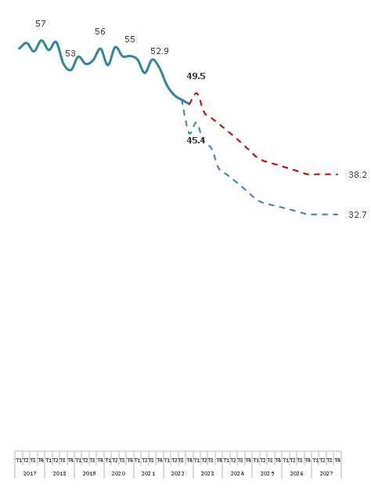
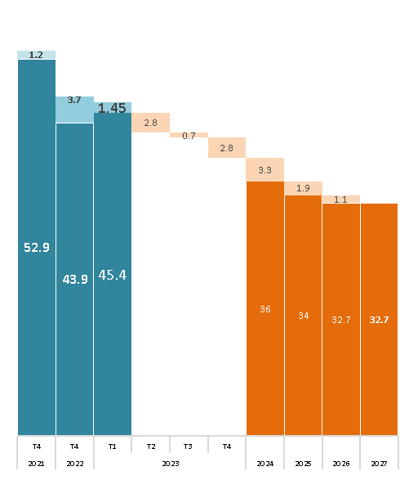
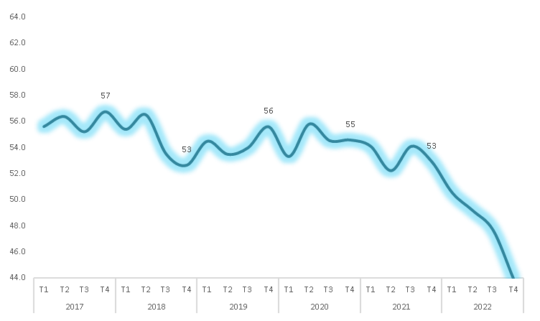
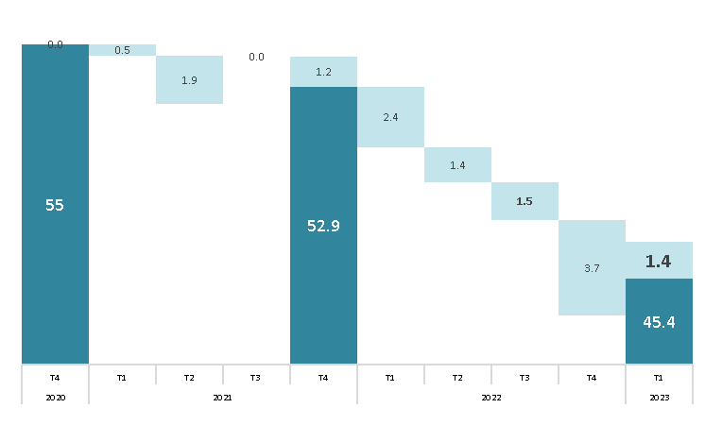
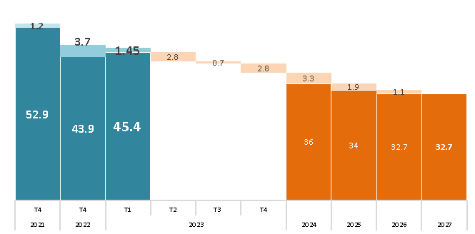
 |  |  | Linea Base | Impactos proyectos de Antamina |  |  |  |  |  |  |  |  |  |  |  |  |  |  |  |  |  | Sin Impactos proyectos de Antamina
Indicador |  |  | 2021 | 2022 |  | 2023 |  |  |  | 2024 |  |  |  | 2025 |  |  |  | 2026 |  |  |  | 2022 |  | 2023 |  |  |  | 2024 |  |  |  | 2025 |  |  |  | 2026
 |  |  |  | T3 | T4 | T1 | T2 | T3 | T4 | T1 | T2 | T3 | T4 | T1 | T2 | T3 | T4 | T1 | T2 | T3 | T4 | T3 | T4 | T1 | T2 | T3 | T4 | T1 | T2 | T3 | T4 | T1 | T2 | T3 | T4 | T1 | T2 | T3 | T4
Total |  |  | 52.9 | 47.7 | 43.9 | 45.4 | 42.7 | 41.9 | 39.1 | 38.3 | 37.4 | 36.6 | 35.7 | 34.7 | 34.1 | 33.9 | 33.6 | 33.3 | 33.0 | 32.7 | 32.4 | 48.5 | 48.0 | 49.5 | 46.8 | 46.0 | 45.2 | 44.4 | 43.5 | 42.6 | 41.7 | 40.7 | 40.1 | 39.8 | 39.5 | 39.2 | 38.9 | 38.6 | 38.2
Pilar 1: Institucionalidad Madura |  |  | 42 | 36 | 37 | 48 | 34 | 34 | 34 | 34 | 33 | 33 | 33 | 33 | 32 | 32 | 32 | 31 | 31 | 31 | 31 | 36 | 37 | 48 | 34 | 34 | 34 | 34 | 33 | 33 | 33 | 33 | 32 | 32 | 32 | 31 | 31 | 31 | 31
1.1 | Recurso para el desarrollo |  | 49 | 49 | 49 | 19 | 47 | 46 | 45 | 44 | 43 | 41 | 40 | 39 | 38 | 36 | 35 | 34 | 32 | 31 | 29 | 49 | 49 | 19 | 47 | 46 | 45 | 44 | 43 | 41 | 40 | 39 | 38 | 36 | 35 | 34 | 32 | 31 | 29
 | a | Brecha recursos financieros (total brecha – Canon y Regalía Minera) | 49 | 49 | 49 | 19 | 47 | 46 | 45 | 44 | 43 | 41 | 40 | 39 | 38 | 36 | 35 | 34 | 32 | 31 | 29 | 49 | 49 | 19 | 47 | 46 | 45 | 44 | 43 | 41 | 40 | 39 | 38 | 36 | 35 | 34 | 32 | 31 | 29
1.2 | Gestión de Planeamiento |  | 75 | 75 | 75 | 75 | 75 | 75 | 75 | 75 | 75 | 75 | 75 | 75 | 75 | 75 | 75 | 75 | 75 | 75 | 75 | 75 | 75 | 75 | 75 | 75 | 75 | 75 | 75 | 75 | 75 | 75 | 75 | 75 | 75 | 75 | 75 | 75 | 75
 | a | PDLC Actualizados | 100 | 100 | 100 | 100 | 100 | 100 | 100 | 100 | 100 | 100 | 100 | 100 | 100 | 100 | 100 | 100 | 100 | 100 | 100 | 100 | 100 | 100 | 100 | 100 | 100 | 100 | 100 | 100 | 100 | 100 | 100 | 100 | 100 | 100 | 100 | 100 | 100
 | b | POI Actualizados | 100 | 100 | 100 | 100 | 100 | 100 | 100 | 100 | 100 | 100 | 100 | 100 | 100 | 100 | 100 | 100 | 100 | 100 | 100 | 100 | 100 | 100 | 100 | 100 | 100 | 100 | 100 | 100 | 100 | 100 | 100 | 100 | 100 | 100 | 100 | 100 | 100
 | c | PEI Actualizados | 100 | 100 | 100 | 100 | 100 | 100 | 100 | 100 | 100 | 100 | 100 | 100 | 100 | 100 | 100 | 100 | 100 | 100 | 100 | 100 | 100 | 100 | 100 | 100 | 100 | 100 | 100 | 100 | 100 | 100 | 100 | 100 | 100 | 100 | 100 | 100 | 100
 | d | PMI Actualizados | 0 | 0 | 0 | 0 | 0 | 0 | 0 | 0 | 0 | 0 | 0 | 0 | 0 | 0 | 0 | 0 | 0 | 0 | 0 | 0 | 0 | 0 | 0 | 0 | 0 | 0 | 0 | 0 | 0 | 0 | 0 | 0 | 0 | 0 | 0 | 0 | 0
1.3 | Ejecución del gasto municipal |  | 37 | 9 | 13 | 100 | 0 | 0 | 0 | 0 | 0 | 0 | 0 | 0 | 0 | 0 | 0 | 0 | 0 | 0 | 0 | 9 | 13 | 100 | 0 | 0 | 0 | 0 | 0 | 0 | 0 | 0 | 0 | 0 | 0 | 0 | 0 | 0 | 0
1.4 | Calidad del Gasto |  | 39 | 36 | 36 | 36 | 39 | 39 | 39 | 39 | 39 | 39 | 39 | 39 | 39 | 39 | 39 | 39 | 39 | 39 | 39 | 36 | 36 | 36 | 39 | 39 | 39 | 39 | 39 | 39 | 39 | 39 | 39 | 39 | 39 | 39 | 39 | 39 | 39
 | a | Calidad de gasto presupuestal en inversiones - Saneamiento | 0 | 0 | 0 | 0 | 0 | 0 | 0 | 0 | 0 | 0 | 0 | 0 | 0 | 0 | 0 | 0 | 0 | 0 | 0 | 0 | 0 | 0 | 0 | 0 | 0 | 0 | 0 | 0 | 0 | 0 | 0 | 0 | 0 | 0 | 0 | 0 | 0
 | b | Calidad de gasto presupuestal en inversiones - Transporte | 0 | 0 | 0 | 0 | 0 | 0 | 0 | 0 | 0 | 0 | 0 | 0 | 0 | 0 | 0 | 0 | 0 | 0 | 0 | 0 | 0 | 0 | 0 | 0 | 0 | 0 | 0 | 0 | 0 | 0 | 0 | 0 | 0 | 0 | 0 | 0 | 0
 | c | Calidad de gasto presupuestal en inversiones - Agropecurio | 39 | 32 | 32 | 32 | 39 | 39 | 39 | 39 | 39 | 39 | 39 | 39 | 39 | 39 | 39 | 39 | 39 | 39 | 39 | 32 | 32 | 32 | 39 | 39 | 39 | 39 | 39 | 39 | 39 | 39 | 39 | 39 | 39 | 39 | 39 | 39 | 39
 | d | Calidad de gasto presupuestal en inversiones - Educación | 63 | 59 | 59 | 59 | 63 | 63 | 63 | 63 | 63 | 63 | 63 | 63 | 63 | 63 | 63 | 63 | 63 | 63 | 63 | 59 | 59 | 59 | 63 | 63 | 63 | 63 | 63 | 63 | 63 | 63 | 63 | 63 | 63 | 63 | 63 | 63 | 63
 | e | Calidad de gasto presupuestal en inversiones - Salud | 92 | 91 | 91 | 91 | 92 | 92 | 92 | 92 | 92 | 92 | 92 | 92 | 92 | 92 | 92 | 92 | 92 | 92 | 92 | 91 | 91 | 91 | 92 | 92 | 92 | 92 | 92 | 92 | 92 | 92 | 92 | 92 | 92 | 92 | 92 | 92 | 92
1.5 | Clima Social para el Desarrollo |  | 11 | 11 | 11 | 11 | 11 | 11 | 11 | 11 | 11 | 10 | 10 | 10 | 10 | 10 | 10 | 10 | 10 | 10 | 10 | 11 | 11 | 11 | 11 | 11 | 11 | 11 | 11 | 10 | 10 | 10 | 10 | 10 | 10 | 10 | 10 | 10 | 10
 | a | Clima social | 11 | 11 | 11 | 11 | 11 | 11 | 11 | 11 | 11 | 10 | 10 | 10 | 10 | 10 | 10 | 10 | 10 | 10 | 10 | 11 | 11 | 11 | 11 | 11 | 11 | 11 | 11 | 10 | 10 | 10 | 10 | 10 | 10 | 10 | 10 | 10 | 10
Pilar 2: Oportunidades para las generaciones futuras |  |  | 30 | 26 | 11 | 16 | 16 | 16 | 15 | 15 | 15 | 15 | 15 | 14 | 14 | 14 | 14 | 14 | 13 | 13 | 13 | 26 | 26 | 24 | 24 | 24 | 23 | 23 | 23 | 23 | 22 | 22 | 22 | 22 | 21 | 21 | 21 | 21 | 20
2.1 Educación: EBR y años de educación |  |  | 36 | 32 | 13 | 23 | 21 | 20 | 20 | 20 | 19 | 19 | 18 | 18 | 18 | 18 | 17 | 17 | 16 | 16 | 16 | 32 | 32 | 28 | 26 | 25 | 25 | 25 | 24 | 24 | 24 | 23 | 23 | 23 | 22 | 22 | 22 | 21 | 21
2.1.1 | Población con accceso a educación |  | 12 | 12 | 12 | 8 | 12 | 11 | 11 | 11 | 11 | 11 | 10 | 10 | 10 | 10 | 10 | 10 | 10 | 10 | 10 | 12 | 12 | 8 | 12 | 11 | 11 | 11 | 11 | 11 | 10 | 10 | 10 | 10 | 10 | 10 | 10 | 10 | 10
 | a | Población con acceso a educación inicial | 14 | 14 | 14 | 7 | 14 | 14 | 13 | 13 | 13 | 13 | 13 | 13 | 12 | 12 | 12 | 12 | 12 | 12 | 11 | 14 | 14 | 7 | 14 | 14 | 13 | 13 | 13 | 13 | 13 | 13 | 12 | 12 | 12 | 12 | 12 | 12 | 11
 | b | Población con acceso a educación primaria | 3 | 3 | 3 | 4 | 2 | 2 | 2 | 1 | 1 | 0 | 0 | 0 | 0 | 0 | 0 | 0 | 0 | 0 | 0 | 3 | 3 | 4 | 2 | 2 | 2 | 1 | 1 | 0 | 0 | 0 | 0 | 0 | 0 | 0 | 0 | 0 | 0
 | c | Población con acceso a educación secundaria | 19 | 19 | 19 | 12 | 19 | 19 | 19 | 19 | 19 | 19 | 18 | 18 | 18 | 18 | 18 | 18 | 18 | 18 | 18 | 19 | 19 | 12 | 19 | 19 | 19 | 19 | 19 | 19 | 18 | 18 | 18 | 18 | 18 | 18 | 18 | 18 | 18
2.1.2 | Nivel de educación de la población |  | 26 | 26 | 26 | 26 | 24 | 23 | 22 | 21 | 20 | 20 | 19 | 18 | 17 | 16 | 15 | 14 | 13 | 12 | 11 | 26 | 26 | 26 | 24 | 23 | 22 | 21 | 20 | 20 | 19 | 18 | 17 | 16 | 15 | 14 | 13 | 12 | 11
 | a | Población urbana entre 17 y 20 años con educación secundaria complJJa | 28 | 28 | 28 | 28 | 27 | 26 | 25 | 25 | 24 | 23 | 23 | 22 | 21 | 21 | 20 | 19 | 18 | 18 | 17 | 28 | 28 | 28 | 27 | 26 | 25 | 25 | 24 | 23 | 23 | 22 | 21 | 21 | 20 | 19 | 18 | 18 | 17
 | b | Población rural entre 17 y 20 años con educación secundaria complJJa | 23 | 23 | 23 | 23 | 21 | 20 | 19 | 18 | 17 | 16 | 15 | 14 | 12 | 11 | 10 | 9 | 8 | 7 | 5 | 23 | 23 | 23 | 21 | 20 | 19 | 18 | 17 | 16 | 15 | 14 | 12 | 11 | 10 | 9 | 8 | 7 | 5
2.1.3 | Logros de Aprendizaje |  | 70 | 58 | 0 | 35 | 26 | 26 | 26 | 26 | 26 | 26 | 26 | 26 | 26 | 26 | 26 | 26 | 26 | 26 | 26 | 58 | 58 | 52 | 42 | 42 | 42 | 42 | 42 | 42 | 42 | 42 | 42 | 42 | 42 | 42 | 42 | 42 | 42
 | a | Estudiantes de 4to de primaria con nivel satisfactorio | 48 | 52 | 0 | 21 | 24 | 24 | 24 | 24 | 24 | 24 | 24 | 24 | 24 | 24 | 24 | 24 | 24 | 24 | 24 | 52 | 52 | 39 | 39 | 39 | 39 | 39 | 39 | 39 | 39 | 39 | 39 | 39 | 39 | 39 | 39 | 39 | 39
 |  | i. Comprensión lectora | 3 | 41 | 0 | 7 | 19 | 19 | 19 | 19 | 19 | 19 | 19 | 19 | 19 | 19 | 19 | 19 | 19 | 19 | 19 | 41 | 41 | 25 | 35 | 35 | 35 | 35 | 35 | 35 | 35 | 35 | 35 | 35 | 35 | 35 | 35 | 35 | 35
 |  | ii. Matemáticas | 93 | 63 | 0 | 36 | 29 | 29 | 29 | 29 | 29 | 29 | 29 | 29 | 29 | 29 | 29 | 29 | 29 | 29 | 29 | 63 | 63 | 54 | 43 | 43 | 43 | 43 | 43 | 43 | 43 | 43 | 43 | 43 | 43 | 43 | 43 | 43 | 43
 | b | Estudiantes de 2do de secundaria con nivel satisfactorio | 93 | 65 | 0 | 48 | 29 | 29 | 29 | 29 | 29 | 29 | 29 | 29 | 29 | 29 | 29 | 29 | 29 | 29 | 29 | 65 | 65 | 65 | 45 | 45 | 45 | 45 | 45 | 45 | 45 | 45 | 45 | 45 | 45 | 45 | 45 | 45 | 45
 |  | i. Comprensión lectora | 92 | 63 | 0 | 47 | 26 | 26 | 26 | 26 | 26 | 26 | 26 | 26 | 26 | 26 | 26 | 26 | 26 | 26 | 26 | 63 | 63 | 63 | 43 | 43 | 43 | 43 | 43 | 43 | 43 | 43 | 43 | 43 | 43 | 43 | 43 | 43 | 43
 |  | ii. Matemáticas | 94 | 66 | 0 | 50 | 31 | 31 | 31 | 31 | 31 | 31 | 31 | 31 | 31 | 31 | 31 | 31 | 31 | 31 | 31 | 66 | 66 | 66 | 47 | 47 | 47 | 47 | 47 | 47 | 47 | 47 | 47 | 47 | 47 | 47 | 47 | 47 | 47
2.2 Vida larga y saludable: Salud |  |  | 25 | 20 | 9 | 9 | 11 | 11 | 11 | 11 | 11 | 11 | 11 | 11 | 11 | 11 | 11 | 11 | 10 | 10 | 10 | 20 | 20 | 19 | 22 | 22 | 22 | 21 | 21 | 21 | 21 | 21 | 21 | 21 | 20 | 20 | 20 | 20 | 20
2.2.1 | Esperanza de vida al nacer de la población |  | 13 | 13 | 13 | 13 | 13 | 13 | 13 | 13 | 13 | 13 | 13 | 13 | 13 | 13 | 13 | 13 | 13 | 14 | 14 | 13 | 13 | 13 | 13 | 13 | 13 | 13 | 13 | 13 | 13 | 13 | 13 | 13 | 13 | 13 | 13 | 14 | 14
2.2.2 | Niños menores de 36 meses sin Anemia |  | 49 | 42 | 0 | 0 | 3 | 3 | 3 | 3 | 3 | 3 | 3 | 3 | 3 | 3 | 2 | 2 | 2 | 2 | 2 | 42 | 42 | 42 | 46 | 46 | 45 | 45 | 45 | 44 | 44 | 43 | 43 | 42 | 42 | 42 | 41 | 41 | 40
2.2.3 | Niños menores de 5 años sin Desnutrición Crónica |  | 30 | 17 | 17 | 17 | 21 | 21 | 21 | 21 | 21 | 20 | 20 | 20 | 20 | 20 | 19 | 19 | 19 | 19 | 19 | 17 | 17 | 17 | 21 | 21 | 21 | 21 | 21 | 20 | 20 | 20 | 20 | 20 | 19 | 19 | 19 | 19 | 19
2.2.4 | Población afiliados a seguro de Salud |  | 7 | 7 | 7 | 6 | 7 | 7 | 7 | 7 | 7 | 7 | 7 | 7 | 7 | 7 | 7 | 7 | 7 | 7 | 7 | 7 | 7 | 6 | 7 | 7 | 7 | 7 | 7 | 7 | 7 | 7 | 7 | 7 | 7 | 7 | 7 | 7 | 7
Pilar 3: Infraestructura social productivo |  |  | 67 | 56 | 55 | 51 | 53 | 53 | 42 | 42 | 41 | 41 | 41 | 41 | 41 | 40 | 40 | 40 | 40 | 40 | 39 | 61 | 61 | 59 | 60 | 60 | 60 | 59 | 59 | 59 | 58 | 58 | 58 | 58 | 57 | 57 | 57 | 57 | 57
3.1 Servicios básicos |  |  | 45 | 22 | 22 | 22 | 21 | 20 | 20 | 19 | 19 | 19 | 19 | 18 | 18 | 18 | 18 | 17 | 17 | 17 | 17 | 39 | 39 | 39 | 38 | 37 | 36 | 36 | 35 | 35 | 34 | 34 | 33 | 33 | 33 | 32 | 32 | 32 | 31
3.1.1 | Hogares con acceso a servicios de internet |  | 97 | 97 | 97 | 97 | 96 | 96 | 96 | 95 | 95 | 94 | 94 | 93 | 92 | 92 | 91 | 90 | 89 | 88 | 87 | 97 | 97 | 97 | 96 | 96 | 96 | 95 | 95 | 94 | 94 | 93 | 92 | 92 | 91 | 90 | 89 | 88 | 87
3.1.2 | Hogares con acceso a servicios de telefonía móvil |  | 23 | 14 | 14 | 14 | 11 | 10 | 9 | 7 | 6 | 5 | 3 | 2 | 1 | 0 | 0 | 0 | 0 | 0 | 0 | 14 | 14 | 14 | 11 | 10 | 9 | 7 | 6 | 5 | 3 | 2 | 1 | 0 | 0 | 0 | 0 | 0 | 0
3.1.3 | Viviendas con acceso a servicios de agua potable conectadas mediante red pública |  | 20 | 7 | 7 | 7 | 5 | 4 | 0 | 0 | 0 | 0 | 0 | 0 | 0 | 0 | 0 | 0 | 0 | 0 | 0 | 20 | 20 | 20 | 17 | 16 | 15 | 13 | 12 | 11 | 9 | 8 | 6 | 5 | 4 | 2 | 1 | 0 | 0
3.1.4 | Viviendas con acceso a servicios de desagüe |  | 36 | 2 | 2 | 2 | 0 | 0 | 0 | 0 | 0 | 0 | 0 | 0 | 0 | 0 | 0 | 0 | 0 | 0 | 0 | 13 | 13 | 13 | 8 | 6 | 3 | 1 | 0 | 0 | 0 | 0 | 0 | 0 | 0 | 0 | 0 | 0 | 0
3.1.5 | Viviendas con acceso a servicios de electrificación |  | 8 | 0 | 0 | 0 | 0 | 0 | 0 | 0 | 0 | 0 | 0 | 0 | 0 | 0 | 0 | 0 | 0 | 0 | 0 | 0 | 0 | 0 | 0 | 0 | 0 | 0 | 0 | 0 | 0 | 0 | 0 | 0 | 0 | 0 | 0 | 0 | 0
3.1.6 | Tratamiento de Aguas Residuales |  | 100 | 0 | 0 | 0 | 0 | 0 | 0 | 0 | 0 | 0 | 0 | 0 | 0 | 0 | 0 | 0 | 0 | 0 | 0 | 100 | 100 | 100 | 100 | 100 | 100 | 100 | 100 | 100 | 100 | 100 | 100 | 100 | 100 | 100 | 100 | 100 | 100
3.1.7 | Infraestructura vial asfaltada y/o pavimentada |  | 33 | 33 | 33 | 33 | 33 | 32 | 32 | 32 | 32 | 32 | 32 | 32 | 32 | 32 | 32 | 32 | 32 | 32 | 32 | 33 | 33 | 33 | 33 | 33 | 33 | 33 | 33 | 33 | 33 | 33 | 33 | 33 | 33 | 33 | 33 | 33 | 33
 | a | Red Vial Vecinal asfaltada y/o pavimentada | 99 | 99 | 99 | 99 | 98 | 97 | 97 | 97 | 97 | 97 | 97 | 97 | 97 | 97 | 97 | 97 | 97 | 97 | 97 | 99 | 99 | 99 | 99 | 99 | 99 | 99 | 99 | 99 | 99 | 99 | 99 | 99 | 99 | 99 | 99 | 99 | 99
 | b | Red Vial Departamental asfaltada y/o pavimentada | 0 | 0 | 0 | 0 | 0 | 0 | 0 | 0 | 0 | 0 | 0 | 0 | 0 | 0 | 0 | 0 | 0 | 0 | 0 | 0 | 0 | 0 | 0 | 0 | 0 | 0 | 0 | 0 | 0 | 0 | 0 | 0 | 0 | 0 | 0 | 0 | 0
 | c | Red Vial Nacional asfaltada y/o pavimentada | 0 | 0 | 0 | 0 | 0 | 0 | 0 | 0 | 0 | 0 | 0 | 0 | 0 | 0 | 0 | 0 | 0 | 0 | 0 | 0 | 0 | 0 | 0 | 0 | 0 | 0 | 0 | 0 | 0 | 0 | 0 | 0 | 0 | 0 | 0 | 0 | 0
3.2 Social |  |  | 82 | 82 | 79 | 70 | 70 | 70 | 39 | 39 | 39 | 39 | 39 | 39 | 39 | 39 | 39 | 39 | 39 | 39 | 40 | 82 | 82 | 82 | 82 | 82 | 82 | 82 | 82 | 82 | 83 | 83 | 83 | 83 | 83 | 83 | 83 | 83 | 83
3.2.1 | Establecimientos de salud: camas por cada 1,000 habitantes |  | 79 | 79 | 79 | 79 | 79 | 79 | 18 | 18 | 18 | 18 | 18 | 18 | 18 | 18 | 18 | 18 | 18 | 18 | 18 | 79 | 79 | 79 | 79 | 79 | 79 | 79 | 79 | 79 | 79 | 79 | 79 | 79 | 79 | 79 | 79 | 79 | 79
3.2.2 | IIEE en adecuado estado |  | 85 | 85 | 78 | 60 | 60 | 60 | 60 | 60 | 60 | 61 | 61 | 61 | 61 | 61 | 61 | 61 | 61 | 61 | 62 | 85 | 85 | 85 | 85 | 85 | 85 | 85 | 85 | 86 | 86 | 86 | 86 | 86 | 86 | 86 | 86 | 86 | 87
 | a | Mejoras de IIEE (mediano y largo plazo) | 81 | 81 | 67 | 32 | 31 | 31 | 32 | 32 | 32 | 32 | 33 | 33 | 33 | 33 | 34 | 34 | 34 | 34 | 35 | 81 | 81 | 82 | 81 | 81 | 82 | 82 | 82 | 82 | 83 | 83 | 83 | 83 | 84 | 84 | 84 | 84 | 85
 | b | Mantenimiento de IIEE para rJJorno seguro a clases | 89 | 89 | 89 | 89 | 89 | 89 | 89 | 89 | 89 | 89 | 89 | 89 | 89 | 89 | 89 | 89 | 89 | 89 | 89 | 89 | 89 | 89 | 89 | 89 | 89 | 89 | 89 | 89 | 89 | 89 | 89 | 89 | 89 | 89 | 89 | 89 | 89
 |  | i. Mantenimiento de IIEE | 91 | 91 | 91 | 91 | 91 | 91 | 91 | 91 | 91 | 91 | 91 | 91 | 91 | 91 | 91 | 91 | 91 | 91 | 91 | 91 | 91 | 91 | 91 | 91 | 91 | 91 | 91 | 91 | 91 | 91 | 91 | 91 | 91 | 91 | 91 | 91 | 91
 |  | ii. Kit de higiene escolar | 87 | 87 | 87 | 87 | 87 | 87 | 87 | 87 | 87 | 87 | 87 | 87 | 87 | 87 | 87 | 87 | 87 | 87 | 87 | 87 | 87 | 87 | 87 | 87 | 87 | 87 | 87 | 87 | 87 | 87 | 87 | 87 | 87 | 87 | 87 | 87 | 87
 |  | iii. BiciclJJas Rutas Solidarias | 88 | 88 | 88 | 88 | 88 | 88 | 88 | 88 | 88 | 88 | 88 | 88 | 88 | 88 | 88 | 88 | 88 | 88 | 88 | 88 | 88 | 88 | 88 | 88 | 88 | 88 | 88 | 88 | 88 | 88 | 88 | 88 | 88 | 88 | 88 | 88 | 88
3.3 Productiva |  |  | 73 | 73 | 73 | 33 | 73 | 73 | 62 | 62 | 62 | 62 | 62 | 62 | 62 | 62 | 62 | 62 | 62 | 62 | 62 | 73 | 73 | 33 | 73 | 73 | 73 | 73 | 73 | 73 | 73 | 73 | 73 | 73 | 73 | 73 | 73 | 73 | 73
3.3.1 | Infraestructura Agropecuaria |  | 96 | 95 | 95 | 0 | 96 | 96 | 64 | 64 | 64 | 64 | 64 | 64 | 64 | 64 | 64 | 64 | 64 | 64 | 64 | 95 | 95 | 0 | 96 | 96 | 96 | 96 | 96 | 96 | 96 | 96 | 96 | 96 | 96 | 96 | 96 | 96 | 96
 | * | Superficie con infraestructura de riego | 96 | 95 | 95 | 0 | 96 | 96 | 64 | 64 | 64 | 64 | 64 | 64 | 64 | 64 | 64 | 64 | 64 | 64 | 64 | 95 | 95 | 0 | 96 | 96 | 96 | 96 | 96 | 96 | 96 | 96 | 96 | 96 | 96 | 96 | 96 | 96 | 96
3.3.2 | Infraestructura Turística |  | 23 | 23 | 23 | 0 | 23 | 23 | 23 | 23 | 23 | 23 | 23 | 23 | 23 | 23 | 23 | 23 | 23 | 23 | 23 | 23 | 23 | 0 | 23 | 23 | 23 | 23 | 23 | 23 | 23 | 23 | 23 | 23 | 23 | 23 | 23 | 23 | 23
 | * | Número de establecimientos de hospedajes | 23 | 23 | 23 | 0 | 23 | 23 | 23 | 23 | 23 | 23 | 23 | 23 | 23 | 23 | 23 | 23 | 23 | 23 | 23 | 23 | 23 | 0 | 23 | 23 | 23 | 23 | 23 | 23 | 23 | 23 | 23 | 23 | 23 | 23 | 23 | 23 | 23
3.3.3 | Infraestructura académica |  | 100 | 100 | 100 | 100 | 100 | 100 | 100 | 100 | 100 | 100 | 100 | 100 | 100 | 100 | 100 | 100 | 100 | 100 | 100 | 100 | 100 | 100 | 100 | 100 | 100 | 100 | 100 | 100 | 100 | 100 | 100 | 100 | 100 | 100 | 100 | 100 | 100
 | i | Presencia de filiales de Universidades | 100 | 100 | 100 | 100 | 100 | 100 | 100 | 100 | 100 | 100 | 100 | 100 | 100 | 100 | 100 | 100 | 100 | 100 | 100 | 100 | 100 | 100 | 100 | 100 | 100 | 100 | 100 | 100 | 100 | 100 | 100 | 100 | 100 | 100 | 100 | 100 | 100
 | ii | Presencia de Institutos de Educación Superior o filiales | 100 | 100 | 100 | 100 | 100 | 100 | 100 | 100 | 100 | 100 | 100 | 100 | 100 | 100 | 100 | 100 | 100 | 100 | 100 | 100 | 100 | 100 | 100 | 100 | 100 | 100 | 100 | 100 | 100 | 100 | 100 | 100 | 100 | 100 | 100 | 100 | 100
 | iii | Presencia de Centros de Educación Técnico Productiva (CJJPROS) o filiales | 100 | 100 | 100 | 100 | 100 | 100 | 100 | 100 | 100 | 100 | 100 | 100 | 100 | 100 | 100 | 100 | 100 | 100 | 100 | 100 | 100 | 100 | 100 | 100 | 100 | 100 | 100 | 100 | 100 | 100 | 100 | 100 | 100 | 100 | 100 | 100 | 100
 | iv | Presencia de IIEE con Educación Técnico Productiva mediante Educación Para el Trabajo EPT | 100 | 100 | 100 | 100 | 100 | 100 | 100 | 100 | 100 | 100 | 100 | 100 | 100 | 100 | 100 | 100 | 100 | 100 | 100 | 100 | 100 | 100 | 100 | 100 | 100 | 100 | 100 | 100 | 100 | 100 | 100 | 100 | 100 | 100 | 100 | 100 | 100
3.4 Mantenimiento de infraestructura Pública |  |  | 67 | 49 | 49 | 80 | 48 | 47 | 46 | 46 | 45 | 44 | 44 | 43 | 42 | 42 | 41 | 41 | 40 | 39 | 39 | 49 | 49 | 80 | 48 | 47 | 46 | 46 | 45 | 44 | 44 | 43 | 42 | 42 | 41 | 41 | 40 | 39 | 39
3.4.1 | Importancia del monto asignado |  | 68 | 0 | 0 | 59 | 0 | 0 | 0 | 0 | 0 | 0 | 0 | 0 | 0 | 0 | 0 | 0 | 0 | 0 | 0 | 0 | 0 | 59 | 0 | 0 | 0 | 0 | 0 | 0 | 0 | 0 | 0 | 0 | 0 | 0 | 0 | 0 | 0
3.4.2 | Velocidad de ejecución |  | 66 | 97 | 97 | 100 | 96 | 94 | 93 | 91 | 90 | 89 | 87 | 86 | 85 | 84 | 82 | 81 | 80 | 79 | 77 | 97 | 97 | 100 | 96 | 94 | 93 | 91 | 90 | 89 | 87 | 86 | 85 | 84 | 82 | 81 | 80 | 79 | 77
Pilar 4: Emprendimiento y desarrollo académico |  |  | 72 | 71 | 71 | 67 | 67 | 67 | 67 | 67 | 67 | 67 | 67 | 67 | 67 | 67 | 67 | 67 | 67 | 67 | 67 | 71 | 71 | 71 | 72 | 72 | 72 | 72 | 72 | 72 | 72 | 72 | 72 | 72 | 72 | 72 | 72 | 72 | 72
4.1 Capital Humano |  |  | 57 | 56 | 56 | 50 | 51 | 51 | 51 | 51 | 51 | 51 | 51 | 51 | 51 | 51 | 51 | 51 | 51 | 51 | 51 | 56 | 56 | 56 | 57 | 57 | 57 | 57 | 57 | 57 | 57 | 57 | 57 | 57 | 57 | 57 | 57 | 57 | 57
4.1.1 | Población Económicamente Activa |  | 69 | 67 | 67 | 54 | 56 | 56 | 56 | 56 | 56 | 56 | 56 | 56 | 56 | 56 | 56 | 56 | 56 | 56 | 56 | 67 | 67 | 67 | 69 | 69 | 69 | 69 | 69 | 69 | 69 | 69 | 69 | 69 | 69 | 69 | 69 | 69 | 69
4.1.2 | PEA Ocupada |  | 8 | 6 | 6 | 0 | 0 | 0 | 0 | 0 | 0 | 0 | 0 | 0 | 0 | 0 | 0 | 0 | 0 | 0 | 0 | 6 | 6 | 6 | 8 | 8 | 8 | 8 | 8 | 8 | 8 | 8 | 8 | 8 | 8 | 8 | 8 | 8 | 8
4.1.3 | Formacion univ / Tecni |  | 96 | 96 | 96 | 96 | 96 | 96 | 96 | 96 | 96 | 96 | 96 | 96 | 96 | 96 | 96 | 96 | 96 | 96 | 96 | 96 | 96 | 96 | 96 | 96 | 96 | 96 | 96 | 96 | 96 | 96 | 96 | 96 | 96 | 96 | 96 | 96 | 96
 | a | Población con educación universitaria superior | 97 | 97 | 97 | 97 | 97 | 97 | 97 | 97 | 97 | 97 | 97 | 97 | 97 | 97 | 97 | 97 | 97 | 97 | 97 | 97 | 97 | 97 | 97 | 97 | 97 | 97 | 97 | 97 | 97 | 97 | 97 | 97 | 97 | 97 | 97 | 97 | 97
 | b | Población con educación técnica superior | 95 | 95 | 95 | 95 | 95 | 95 | 95 | 95 | 95 | 95 | 95 | 95 | 95 | 95 | 95 | 95 | 95 | 95 | 95 | 95 | 95 | 95 | 95 | 95 | 95 | 95 | 95 | 95 | 95 | 95 | 95 | 95 | 95 | 95 | 95 | 95 | 95
4.2 Ingreso por persona |  |  | 87 | 87 | 87 | 84 | 84 | 84 | 84 | 84 | 84 | 84 | 84 | 84 | 84 | 84 | 84 | 84 | 84 | 84 | 84 | 87 | 87 | 87 | 87 | 87 | 87 | 87 | 87 | 87 | 87 | 87 | 87 | 87 | 87 | 87 | 87 | 87 | 87
Pilar 5: Emergencias |  |  | 53 | 49 | 45 | 45 | 43 | 40 | 37 | 34 | 30 | 27 | 23 | 19 | 17 | 16 | 15 | 14 | 13 | 13 | 12 | 49 | 45 | 45 | 43 | 40 | 37 | 34 | 30 | 27 | 23 | 19 | 17 | 16 | 15 | 14 | 13 | 13 | 12
5.1 | Vacunación Covid-19 |  | 53 | 49 | 45 | 45 | 43 | 40 | 37 | 34 | 30 | 27 | 23 | 19 | 17 | 16 | 15 | 14 | 13 | 13 | 12 | 49 | 45 | 45 | 43 | 40 | 37 | 34 | 30 | 27 | 23 | 19 | 17 | 16 | 15 | 14 | 13 | 13 | 12
 | a | Vacunación 1ra dosis | 35 | 33 | 31 | 31 | 27 | 24 | 20 | 17 | 13 | 9 | 5 | 1 | 0 | 0 | 0 | 0 | 0 | 0 | 0 | 33 | 31 | 31 | 27 | 24 | 20 | 17 | 13 | 9 | 5 | 1 | 0 | 0 | 0 | 0 | 0 | 0 | 0
 | b | Vacunación 2da dosis | 49 | 45 | 44 | 44 | 38 | 34 | 30 | 25 | 20 | 15 | 10 | 4 | 0 | 0 | 0 | 0 | 0 | 0 | 0 | 45 | 44 | 44 | 38 | 34 | 30 | 25 | 20 | 15 | 10 | 4 | 0 | 0 | 0 | 0 | 0 | 0 | 0
 | c | Vacunación 3ra dosis | 76 | 67 | 59 | 59 | 64 | 63 | 61 | 59 | 58 | 56 | 54 | 52 | 50 | 48 | 45 | 43 | 40 | 38 | 35 | 67 | 59 | 59 | 64 | 63 | 61 | 59 | 58 | 56 | 54 | 52 | 50 | 48 | 45 | 43 | 40 | 38 | 35

Huachis
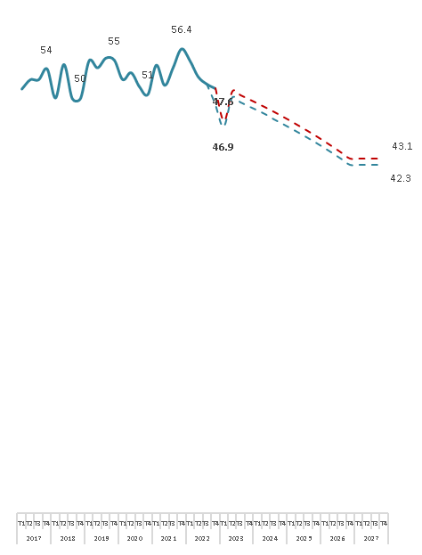
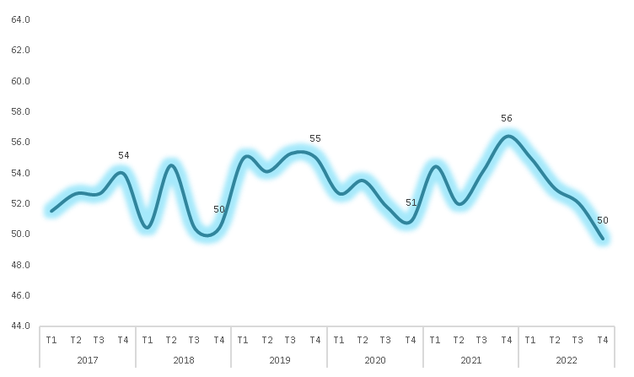
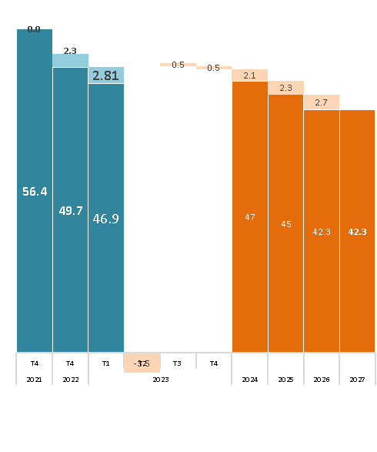
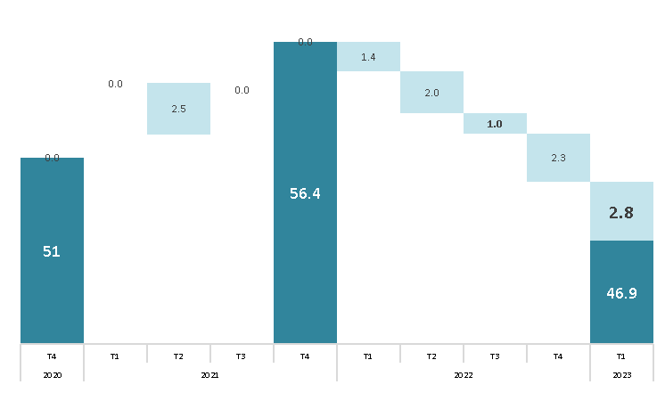
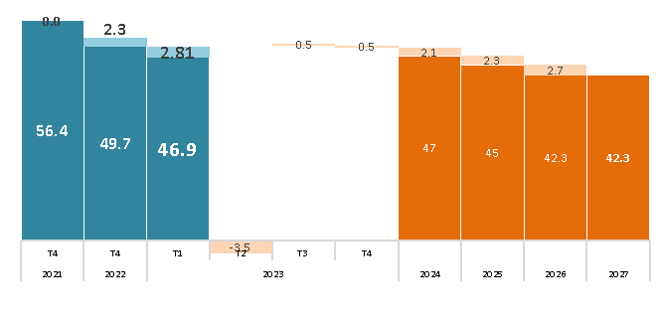
 |  |  | Linea Base | Impactos proyectos de Antamina |  |  |  |  |  |  |  |  |  |  |  |  |  |  |  |  |  | Sin Impactos proyectos de Antamina
Indicador |  |  | 2021 | 2022 |  | 2023 |  |  |  | 2024 |  |  |  | 2025 |  |  |  | 2026 |  |  |  | 2022 |  | 2023 |  |  |  | 2024 |  |  |  | 2025 |  |  |  | 2026
 |  |  |  | T3 | T4 | T1 | T2 | T3 | T4 | T1 | T2 | T3 | T4 | T1 | T2 | T3 | T4 | T1 | T2 | T3 | T4 | T3 | T4 | T1 | T2 | T3 | T4 | T1 | T2 | T3 | T4 | T1 | T2 | T3 | T4 | T1 | T2 | T3 | T4
Total |  |  | 56.4 | 52.0 | 49.7 | 46.7 | 50.3 | 49.7 | 49.3 | 48.8 | 48.3 | 47.7 | 47.1 | 46.6 | 46.0 | 45.4 | 44.8 | 44.2 | 43.5 | 42.8 | 42.1 | 52.1 | 51.6 | 47.6 | 51.2 | 50.7 | 50.3 | 49.8 | 49.3 | 48.7 | 48.2 | 47.6 | 47.0 | 46.4 | 45.8 | 45.1 | 44.5 | 43.8 | 43.1
Pilar 1: Institucionalidad Madura |  |  | 57 | 45 | 45 | 28 | 45 | 45 | 45 | 44 | 44 | 44 | 43 | 43 | 43 | 42 | 42 | 42 | 41 | 41 | 41 | 45 | 45 | 28 | 45 | 45 | 45 | 44 | 44 | 44 | 43 | 43 | 43 | 42 | 42 | 42 | 41 | 41 | 41
1.1 | Recurso para el desarrollo |  | 54 | 54 | 54 | 4 | 52 | 51 | 50 | 48 | 47 | 46 | 45 | 44 | 43 | 42 | 40 | 39 | 38 | 37 | 35 | 54 | 54 | 4 | 52 | 51 | 50 | 48 | 47 | 46 | 45 | 44 | 43 | 42 | 40 | 39 | 38 | 37 | 35
 | a | Brecha recursos financieros (total brecha – Canon y Regalía Minera) | 54 | 54 | 54 | 4 | 52 | 51 | 50 | 48 | 47 | 46 | 45 | 44 | 43 | 42 | 40 | 39 | 38 | 37 | 35 | 54 | 54 | 4 | 52 | 51 | 50 | 48 | 47 | 46 | 45 | 44 | 43 | 42 | 40 | 39 | 38 | 37 | 35
1.2 | Gestión de Planeamiento |  | 75 | 75 | 75 | 75 | 75 | 75 | 75 | 75 | 75 | 75 | 75 | 75 | 75 | 75 | 75 | 75 | 75 | 75 | 75 | 75 | 75 | 75 | 75 | 75 | 75 | 75 | 75 | 75 | 75 | 75 | 75 | 75 | 75 | 75 | 75 | 75 | 75
 | a | PDLC Actualizados | 100 | 100 | 100 | 100 | 100 | 100 | 100 | 100 | 100 | 100 | 100 | 100 | 100 | 100 | 100 | 100 | 100 | 100 | 100 | 100 | 100 | 100 | 100 | 100 | 100 | 100 | 100 | 100 | 100 | 100 | 100 | 100 | 100 | 100 | 100 | 100 | 100
 | b | POI Actualizados | 100 | 100 | 100 | 100 | 100 | 100 | 100 | 100 | 100 | 100 | 100 | 100 | 100 | 100 | 100 | 100 | 100 | 100 | 100 | 100 | 100 | 100 | 100 | 100 | 100 | 100 | 100 | 100 | 100 | 100 | 100 | 100 | 100 | 100 | 100 | 100 | 100
 | c | PEI Actualizados | 100 | 100 | 100 | 100 | 100 | 100 | 100 | 100 | 100 | 100 | 100 | 100 | 100 | 100 | 100 | 100 | 100 | 100 | 100 | 100 | 100 | 100 | 100 | 100 | 100 | 100 | 100 | 100 | 100 | 100 | 100 | 100 | 100 | 100 | 100 | 100 | 100
 | d | PMI Actualizados | 0 | 0 | 0 | 0 | 0 | 0 | 0 | 0 | 0 | 0 | 0 | 0 | 0 | 0 | 0 | 0 | 0 | 0 | 0 | 0 | 0 | 0 | 0 | 0 | 0 | 0 | 0 | 0 | 0 | 0 | 0 | 0 | 0 | 0 | 0 | 0 | 0
1.3 | Ejecución del gasto municipal |  | 58 | 0 | 0 | 0 | 0 | 0 | 0 | 0 | 0 | 0 | 0 | 0 | 0 | 0 | 0 | 0 | 0 | 0 | 0 | 0 | 0 | 0 | 0 | 0 | 0 | 0 | 0 | 0 | 0 | 0 | 0 | 0 | 0 | 0 | 0 | 0 | 0
1.4 | Calidad del Gasto |  | 55 | 52 | 52 | 52 | 55 | 55 | 55 | 55 | 55 | 55 | 55 | 55 | 55 | 55 | 55 | 55 | 55 | 55 | 55 | 52 | 52 | 52 | 55 | 55 | 55 | 55 | 55 | 55 | 55 | 55 | 55 | 55 | 55 | 55 | 55 | 55 | 55
 | a | Calidad de gasto presupuestal en inversiones - Saneamiento | 0 | 0 | 0 | 0 | 0 | 0 | 0 | 0 | 0 | 0 | 0 | 0 | 0 | 0 | 0 | 0 | 0 | 0 | 0 | 0 | 0 | 0 | 0 | 0 | 0 | 0 | 0 | 0 | 0 | 0 | 0 | 0 | 0 | 0 | 0 | 0 | 0
 | b | Calidad de gasto presupuestal en inversiones - Transporte | 16 | 6 | 6 | 6 | 16 | 16 | 16 | 16 | 16 | 16 | 16 | 16 | 16 | 16 | 16 | 16 | 16 | 16 | 16 | 6 | 6 | 6 | 16 | 16 | 16 | 16 | 16 | 16 | 16 | 16 | 16 | 16 | 16 | 16 | 16 | 16 | 16
 | c | Calidad de gasto presupuestal en inversiones - Agropecurio | 91 | 89 | 89 | 89 | 91 | 91 | 91 | 91 | 91 | 91 | 91 | 91 | 91 | 91 | 91 | 91 | 91 | 91 | 91 | 89 | 89 | 89 | 91 | 91 | 91 | 91 | 91 | 91 | 91 | 91 | 91 | 91 | 91 | 91 | 91 | 91 | 91
 | d | Calidad de gasto presupuestal en inversiones - Educación | 70 | 66 | 66 | 66 | 70 | 70 | 70 | 70 | 70 | 70 | 70 | 70 | 70 | 70 | 70 | 70 | 70 | 70 | 70 | 66 | 66 | 66 | 70 | 70 | 70 | 70 | 70 | 70 | 70 | 70 | 70 | 70 | 70 | 70 | 70 | 70 | 70
 | e | Calidad de gasto presupuestal en inversiones - Salud | 100 | 100 | 100 | 100 | 100 | 100 | 100 | 100 | 100 | 100 | 100 | 100 | 100 | 100 | 100 | 100 | 100 | 100 | 100 | 100 | 100 | 100 | 100 | 100 | 100 | 100 | 100 | 100 | 100 | 100 | 100 | 100 | 100 | 100 | 100 | 100 | 100
1.5 | Clima Social para el Desarrollo |  | 44 | 44 | 44 | 11 | 44 | 44 | 43 | 43 | 42 | 42 | 41 | 41 | 41 | 40 | 40 | 39 | 39 | 39 | 38 | 44 | 44 | 11 | 44 | 44 | 43 | 43 | 42 | 42 | 41 | 41 | 41 | 40 | 40 | 39 | 39 | 39 | 38
 | a | Clima social | 44 | 44 | 44 | 11 | 44 | 44 | 43 | 43 | 42 | 42 | 41 | 41 | 41 | 40 | 40 | 39 | 39 | 39 | 38 | 44 | 44 | 11 | 44 | 44 | 43 | 43 | 42 | 42 | 41 | 41 | 41 | 40 | 40 | 39 | 39 | 39 | 38
Pilar 2: Oportunidades para las generaciones futuras |  |  | 35 | 32 | 23 | 27 | 27 | 27 | 27 | 27 | 27 | 26 | 26 | 26 | 26 | 25 | 25 | 25 | 25 | 25 | 24 | 32 | 32 | 30 | 30 | 30 | 30 | 30 | 29 | 29 | 29 | 29 | 28 | 28 | 28 | 28 | 28 | 27 | 27
2.1 Educación: EBR y años de educación |  |  | 45 | 43 | 26 | 34 | 32 | 32 | 32 | 31 | 31 | 31 | 30 | 30 | 30 | 30 | 29 | 29 | 29 | 28 | 28 | 43 | 43 | 41 | 38 | 38 | 37 | 37 | 37 | 36 | 36 | 36 | 36 | 35 | 35 | 35 | 34 | 34 | 34
2.1.1 | Población con accceso a educación |  | 33 | 33 | 33 | 31 | 33 | 33 | 33 | 33 | 33 | 33 | 33 | 33 | 33 | 33 | 33 | 33 | 33 | 33 | 34 | 33 | 33 | 31 | 33 | 33 | 33 | 33 | 33 | 33 | 33 | 33 | 33 | 33 | 33 | 33 | 33 | 33 | 34
 | a | Población con acceso a educación inicial | 25 | 25 | 25 | 26 | 25 | 25 | 25 | 25 | 25 | 25 | 25 | 25 | 25 | 25 | 25 | 25 | 25 | 25 | 25 | 25 | 25 | 26 | 25 | 25 | 25 | 25 | 25 | 25 | 25 | 25 | 25 | 25 | 25 | 25 | 25 | 25 | 25
 | b | Población con acceso a educación primaria | 24 | 24 | 24 | 20 | 25 | 26 | 26 | 27 | 28 | 28 | 29 | 30 | 30 | 31 | 31 | 32 | 33 | 33 | 34 | 24 | 24 | 20 | 25 | 26 | 26 | 27 | 28 | 28 | 29 | 30 | 30 | 31 | 31 | 32 | 33 | 33 | 34
 | c | Población con acceso a educación secundaria | 49 | 49 | 49 | 48 | 48 | 48 | 47 | 47 | 46 | 46 | 45 | 45 | 45 | 44 | 44 | 43 | 43 | 42 | 42 | 49 | 49 | 48 | 48 | 48 | 47 | 47 | 46 | 46 | 45 | 45 | 45 | 44 | 44 | 43 | 43 | 42 | 42
2.1.2 | Nivel de educación de la población |  | 34 | 34 | 34 | 34 | 32 | 31 | 31 | 30 | 29 | 28 | 27 | 26 | 25 | 24 | 23 | 22 | 21 | 20 | 19 | 34 | 34 | 34 | 32 | 31 | 31 | 30 | 29 | 28 | 27 | 26 | 25 | 24 | 23 | 22 | 21 | 20 | 19
 | a | Población urbana entre 17 y 20 años con educación secundaria complJJa | 40 | 40 | 40 | 40 | 39 | 38 | 37 | 37 | 36 | 35 | 35 | 34 | 33 | 32 | 32 | 31 | 30 | 29 | 29 | 40 | 40 | 40 | 39 | 38 | 37 | 37 | 36 | 35 | 35 | 34 | 33 | 32 | 32 | 31 | 30 | 29 | 29
 | b | Población rural entre 17 y 20 años con educación secundaria complJJa | 28 | 28 | 28 | 28 | 26 | 25 | 24 | 23 | 22 | 21 | 20 | 18 | 17 | 16 | 15 | 14 | 13 | 11 | 10 | 28 | 28 | 28 | 26 | 25 | 24 | 23 | 22 | 21 | 20 | 18 | 17 | 16 | 15 | 14 | 13 | 11 | 10
2.1.3 | Logros de Aprendizaje |  | 68 | 63 | 10 | 37 | 31 | 31 | 31 | 31 | 31 | 31 | 31 | 31 | 31 | 31 | 31 | 31 | 31 | 31 | 31 | 63 | 63 | 56 | 48 | 48 | 48 | 48 | 48 | 48 | 48 | 48 | 48 | 48 | 48 | 48 | 48 | 48 | 48
 | a | Estudiantes de 4to de primaria con nivel satisfactorio | 72 | 68 | 20 | 37 | 48 | 48 | 48 | 48 | 48 | 48 | 48 | 48 | 48 | 48 | 48 | 48 | 48 | 48 | 48 | 68 | 68 | 54 | 60 | 60 | 60 | 60 | 60 | 60 | 60 | 60 | 60 | 60 | 60 | 60 | 60 | 60 | 60
...
 |  |  | Linea Base | Impactos proyectos de Antamina |  |  |  |  |  |  |  |  |  |  |  |  |  |  |  |  |  | Sin Impactos proyectos de Antamina
Indicador |  |  | 2021 | 2022 |  | 2023 |  |  |  | 2024 |  |  |  | 2025 |  |  |  | 2026 |  |  |  | 2022
 | a | Población con educación universitaria superior | 96 | 96 | 96 | 96 | 96 | 96 | 96 | 96 | 96 | 96 | 96 | 96 | 96 | 96 | 96 | 96 | 96 | 96 | 96 | 96
 | b | Población con educación técnica superior | 92 | 92 | 92 | 92 | 92 | 92 | 92 | 92 | 92 | 92 | 92 | 92 | 92 | 92 | 92 | 92 | 92 | 92 | 92 | 92
4.2 Ingreso por persona |  |  | 82 | 82 | 82 | 82 | 82 | 82 | 82 | 82 | 82 | 82 | 82 | 82 | 82 | 82 | 82 | 82 | 82 | 82 | 82 | 82 | 82 | 82 | 82 | 82 | 82 | 82 | 82 | 82 | 82 | 82 | 82 | 82
Pilar 5: Emergencias |  |  | 66 | 64 | 61 | 61 | 61 | 59 | 58 | 56 | 54 | 52 | 50 | 48 | 46 | 43 | 41 | 39 | 36 | 33 | 31 | 64 | 61 | 61 | 61 | 59 | 58 | 56 | 54 | 52 | 50 | 48 | 46 | 43
5.1 | Vacunación Covid-19 |  | 66 | 64 | 61 | 61 | 61 | 59 | 58 | 56 | 54 | 52 | 50 | 48 | 46 | 43 | 41 | 39 | 36 | 33 | 31 | 64 | 61 | 61 | 61 | 59 | 58 | 56 | 54 | 52 | 50 | 48 | 46 | 43
 | a | Vacunación 1ra dosis | 59 | 58 | 55 | 55 | 54 | 53 | 51 | 49 | 46 | 44 | 42 | 40 | 37 | 35 | 32 | 29 | 26 | 23 | 20 | 58 | 55 | 55 | 54 | 53 | 51 | 49 | 46 | 44 | 42 | 40 | 37 | 35
 | b | Vacunación 2da dosis | 60 | 59 | 58 | 58 | 55 | 53 | 50 | 48 | 46 | 43 | 40 | 37 | 34 | 31 | 28 | 25 | 21 | 17 | 13 | 59 | 58 | 58 | 55 | 53 | 50 | 48 | 46 | 43 | 40 | 37 | 34 | 31
 | c | Vacunación 3ra dosis | 80 | 75 | 69 | 69 | 73 | 73 | 72 | 71 | 70 | 69 | 68 | 67 | 66 | 65 | 63 | 62 | 61 | 60 | 58 | 75 | 69 | 69 | 73 | 73 | 72 | 71 | 70 | 69 | 68 | 67 | 66 | 65

Chavín de Huántar
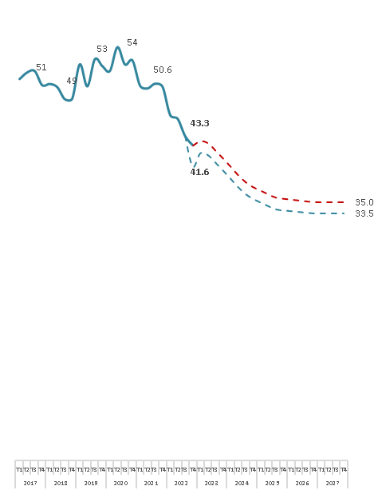
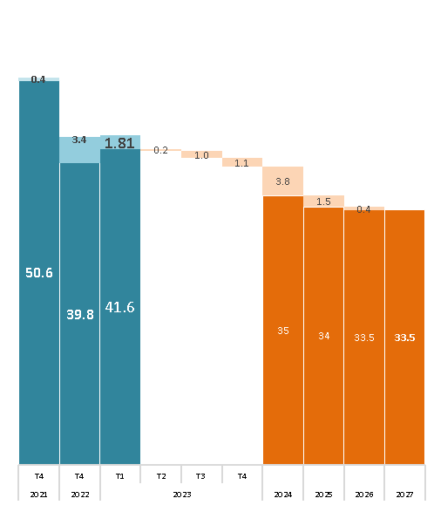
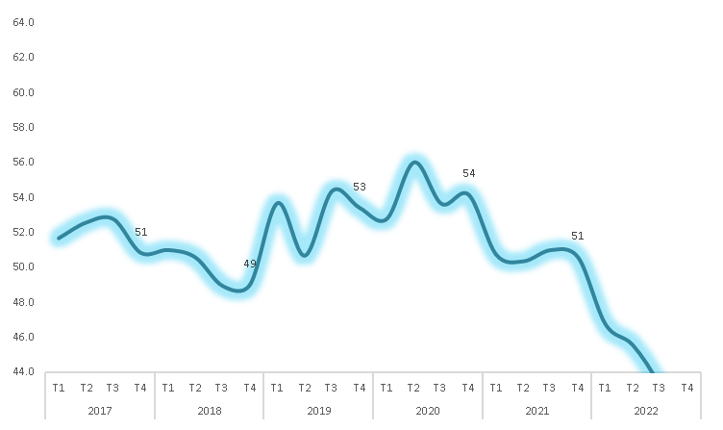
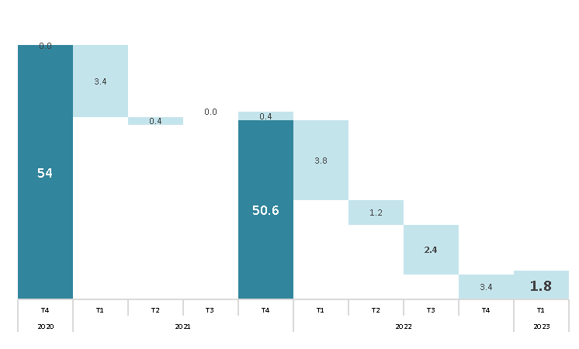
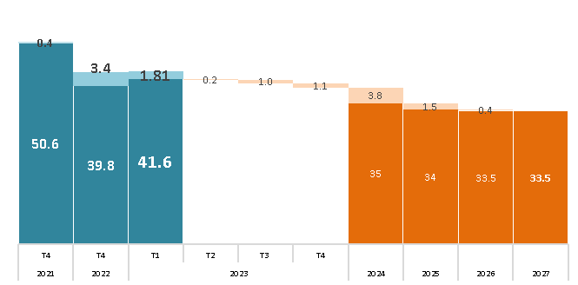
...
 |  |  | Linea Base | Impactos proyectos de Antamina
Indicador |  |  | 2021 | 2022 |  | 2023 |  |  |  | 2024
 | a | Población con educación universitaria superior | 94 | 94 | 94 | 94 | 94 | 94 | 94 | 94 | 94 | 94
 | b | Población con educación técnica superior | 95 | 95 | 95 | 95 | 95 | 95 | 95 | 95 | 95 | 95
4.2 Ingreso por persona |  |  | 78 | 78 | 78 | 78 | 78 | 78 | 78 | 78 | 78 | 78
Pilar 5: Emergencias |  |  | 41 | 34 | 28 | 28 | 27 | 23 | 19 | 15 | 10 | 6 | 4 | 3 | 1 | 0 | 0 | 0 | 0 | 0 | 0 | 34
5.1 | Vacunación Covid-19 |  | 41 | 34 | 28 | 28 | 27 | 23 | 19 | 15 | 10 | 6 | 4 | 3 | 1 | 0 | 0 | 0 | 0 | 0 | 0 | 34
 | a | Vacunación 1ra dosis | 33 | 32 | 28 | 28 | 25 | 21 | 17 | 13 | 8 | 3 | 0 | 0 | 0 | 0 | 0 | 0 | 0 | 0 | 0 | 32
 | b | Vacunación 2da dosis | 35 | 32 | 31 | 31 | 24 | 19 | 14 | 8 | 3 | 0 | 0 | 0 | 0 | 0 | 0 | 0 | 0 | 0 | 0 | 32
 | c | Vacunación 3ra dosis | 55 | 39 | 26 | 26 | 33 | 30 | 27 | 23 | 20 | 16 | 12 | 8 | 3 | 0 | 0 | 0 | 0 | 0 | 0 | 39 | 26 | 26 | 33 | 30 | 27 | 23 | 20 | 16 | 12 | 8 | 3 | 0

Huallanca
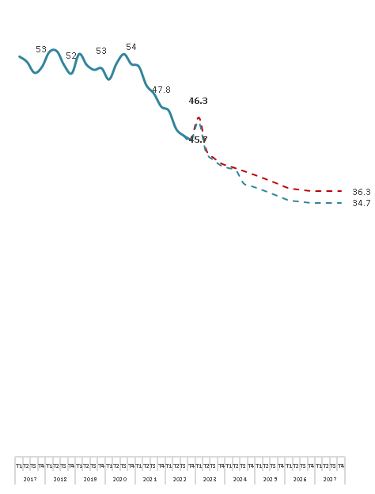
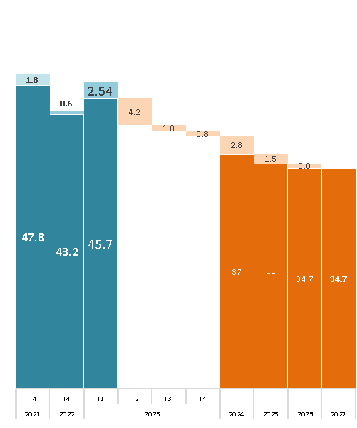
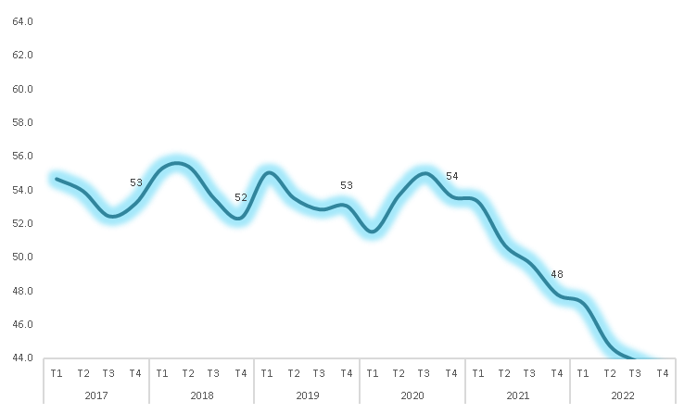
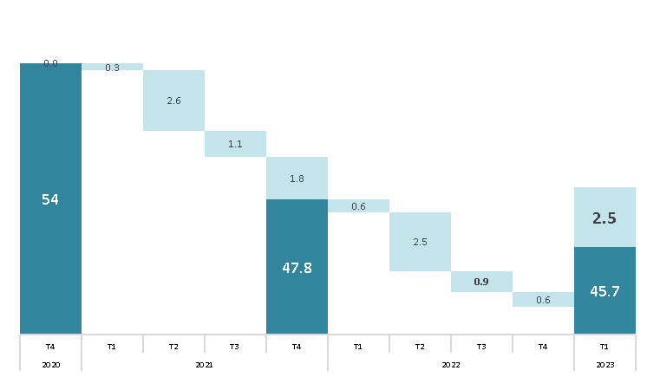
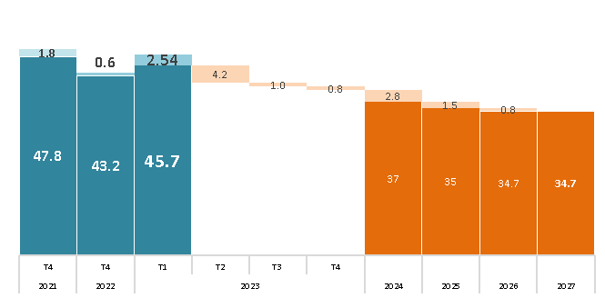
...
 |  |  | Linea Base | Impactos proyectos de Antamina
Indicador |  |  | 2021 | 2022 |  | 2023 |  |  |  | 2024
 | a | Población con educación universitaria superior | 91 | 91 | 91 | 91 | 91 | 91 | 91 | 91 | 91 | 91
 | b | Población con educación técnica superior | 89 | 89 | 89 | 89 | 89 | 89 | 89 | 89 | 89 | 89 | 89 | 89 | 89 | 89 | 89 | 89 | 89 | 89 | 89 | 89
4.2 Ingreso por persona |  |  | 54 | 54 | 54 | 53 | 53 | 53 | 53 | 53 | 53 | 53 | 53 | 53 | 53 | 53 | 53 | 53 | 53 | 53 | 53 | 54
Pilar 5: Emergencias |  |  | 34 | 26 | 23 | 23 | 19 | 14 | 11 | 10 | 9 | 8 | 7 | 5 | 4 | 3 | 1 | 0 | 0 | 0 | 0 | 26
5.1 | Vacunación Covid-19 |  | 34 | 26 | 23 | 23 | 19 | 14 | 11 | 10 | 9 | 8 | 7 | 5 | 4 | 3 | 1 | 0 | 0 | 0 | 0 | 26
 | a | Vacunación 1ra dosis | 19 | 17 | 16 | 16 | 9 | 4 | 0 | 0 | 0 | 0 | 0 | 0 | 0 | 0 | 0 | 0 | 0 | 0 | 0 | 17
 | b | Vacunación 2da dosis | 24 | 18 | 17 | 17 | 8 | 2 | 0 | 0 | 0 | 0 | 0 | 0 | 0 | 0 | 0 | 0 | 0 | 0 | 0 | 18 | 17 | 17 | 8 | 2 | 0 | 0 | 0 | 0 | 0 | 0 | 0 | 0
 | c | Vacunación 3ra dosis | 60 | 44 | 36 | 36 | 39 | 36 | 33 | 30 | 27 | 23 | 20 | 16 | 13 | 9 | 4 | 0 | 0 | 0 | 0 | 44 | 36 | 36 | 39 | 36 | 33 | 30 | 27 | 23 | 20 | 16 | 13 | 9

Aquia
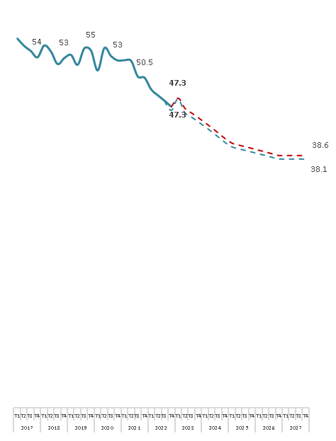
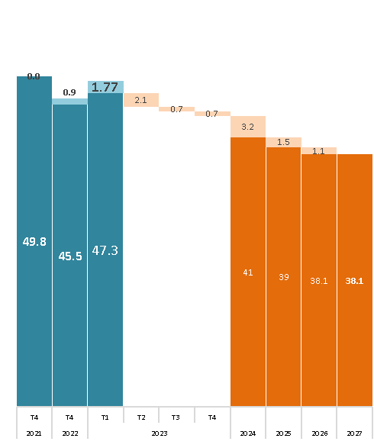
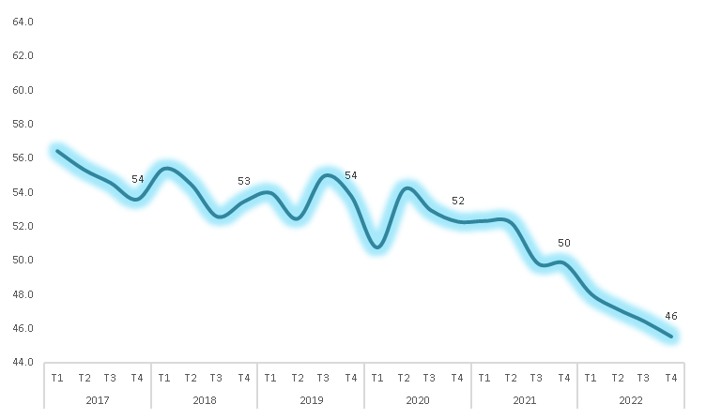
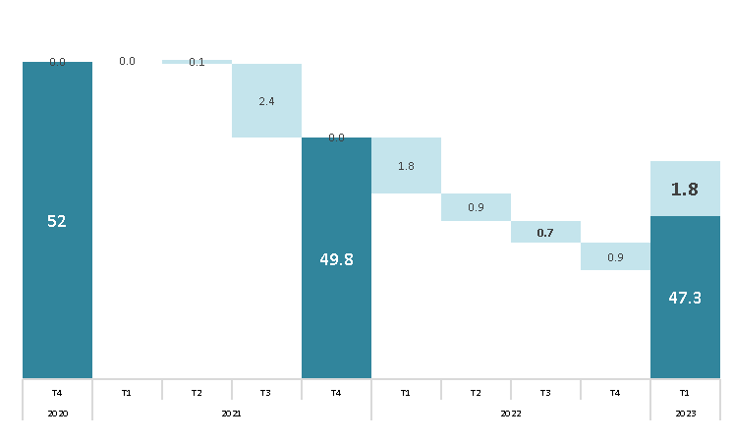
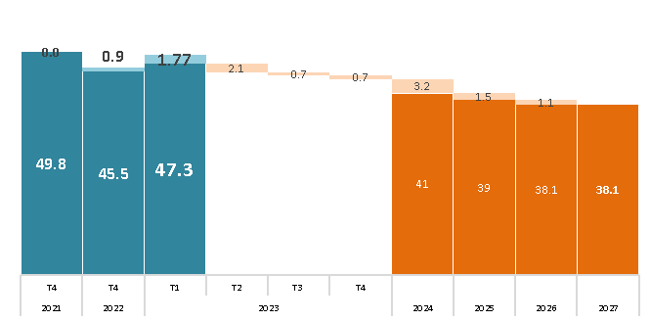
...
 |  |  | Linea Base | Impactos proyectos de Antamina |  |  |  |  |  |  |  |  |  |  |  |  |  |  |  |  |  | Sin Impactos proyectos de Antamina
Indicador |  |  | 2021 | 2022 |  | 2023 |  |  |  | 2024 |  |  |  | 2025 |  |  |  | 2026 |  |  |  | 2022
 | a | Población con educación universitaria superior | 95 | 95 | 95 | 95 | 95 | 95 | 95 | 95 | 95 | 95 | 95 | 95 | 95 | 95 | 95 | 95 | 95 | 95 | 95 | 95
 | b | Población con educación técnica superior | 94 | 94 | 94 | 94 | 94 | 94 | 94 | 94 | 94 | 94 | 94 | 94 | 94 | 94 | 94 | 94 | 94 | 94 | 94 | 94
4.2 Ingreso por persona |  |  | 56 | 56 | 56 | 56 | 56 | 56 | 56 | 56 | 56 | 56 | 56 | 56 | 56 | 56 | 56 | 56 | 56 | 56 | 56 | 56
Pilar 5: Emergencias |  |  | 45 | 42 | 37 | 37 | 36 | 33 | 30 | 27 | 24 | 20 | 16 | 13 | 12 | 12 | 11 | 10 | 9 | 8 | 7 | 42
5.1 | Vacunación Covid-19 |  | 45 | 42 | 37 | 37 | 36 | 33 | 30 | 27 | 24 | 20 | 16 | 13 | 12 | 12 | 11 | 10 | 9 | 8 | 7 | 42
 | a | Vacunación 1ra dosis | 35 | 34 | 32 | 32 | 28 | 24 | 21 | 17 | 13 | 9 | 5 | 1 | 0 | 0 | 0 | 0 | 0 | 0 | 0 | 34 | 32 | 32 | 28 | 24 | 21 | 17 | 13 | 9 | 5 | 1 | 0 | 0
 | b | Vacunación 2da dosis | 38 | 35 | 34 | 34 | 28 | 24 | 20 | 16 | 12 | 7 | 2 | 0 | 0 | 0 | 0 | 0 | 0 | 0 | 0 | 35 | 34 | 34 | 28 | 24 | 20 | 16 | 12 | 7 | 2 | 0 | 0 | 0
 | c | Vacunación 3ra dosis | 64 | 56 | 45 | 45 | 53 | 51 | 49 | 48 | 46 | 44 | 41 | 39 | 37 | 35 | 32 | 30 | 27 | 24 | 21 | 56 | 45 | 45 | 53 | 51 | 49 | 48 | 46 | 44 | 41 | 39 | 37 | 35

Chiquián
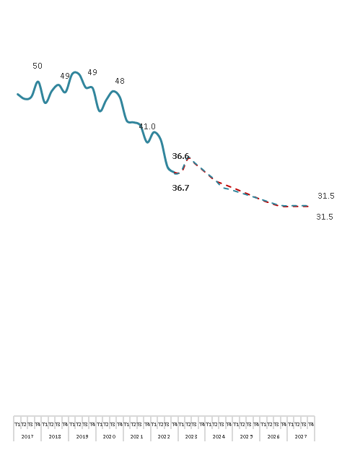
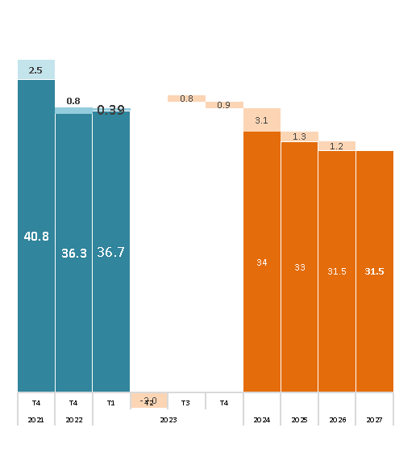
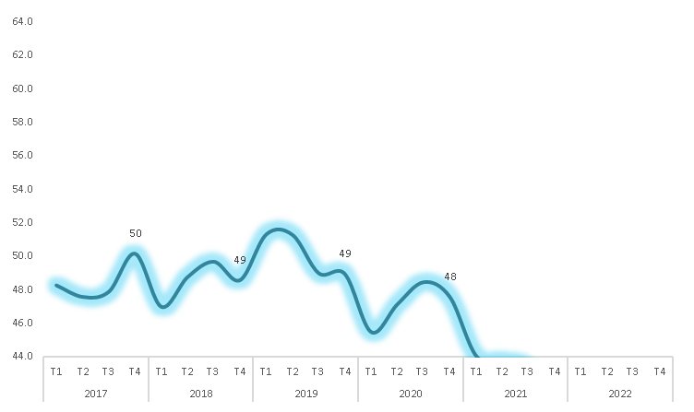
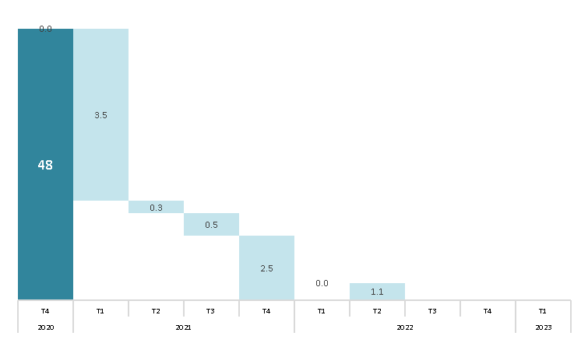
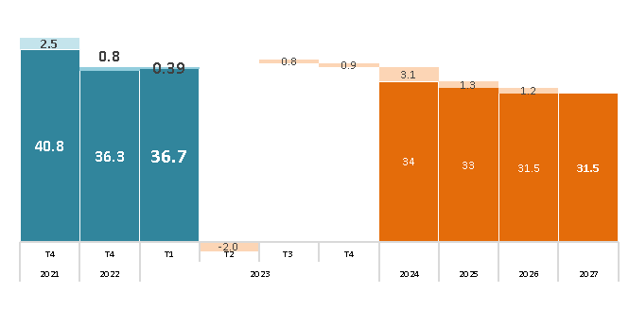
...
 |  |  | Linea Base | Impactos proyectos de Antamina
Indicador |  |  | 2021 | 2022 |  | 2023 |  |  |  | 2024
4.1.3 | Formacion univ / Tecni |  | 83 | 83 | 83 | 83 | 83 | 83 | 83 | 83 | 83 | 83
 | a | Población con educación universitaria superior | 86 | 86 | 86 | 86 | 86 | 86 | 86 | 86 | 86 | 86
 | b | Población con educación técnica superior | 80 | 80 | 80 | 80 | 80 | 80 | 80 | 80 | 80 | 80 | 80 | 80 | 80 | 80 | 80 | 80 | 80 | 80 | 80 | 80
4.2 Ingreso por persona |  |  | 51 | 51 | 51 | 51 | 51 | 51 | 51 | 51 | 51 | 51 | 51 | 51 | 51 | 51 | 51 | 51 | 51 | 51 | 51 | 51
Pilar 5: Emergencias |  |  | 33 | 25 | 21 | 21 | 20 | 17 | 14 | 10 | 8 | 7 | 6 | 5 | 4 | 4 | 3 | 2 | 1 | 0 | 0 | 25
5.1 | Vacunación Covid-19 |  | 33 | 25 | 21 | 21 | 20 | 17 | 14 | 10 | 8 | 7 | 6 | 5 | 4 | 4 | 3 | 2 | 1 | 0 | 0 | 25 | 21 | 21 | 20 | 17 | 14 | 10 | 8 | 7 | 6 | 5 | 4 | 4
 | a | Vacunación 1ra dosis | 22 | 19 | 18 | 18 | 14 | 11 | 7 | 4 | 0 | 0 | 0 | 0 | 0 | 0 | 0 | 0 | 0 | 0 | 0 | 19 | 18 | 18 | 14 | 11 | 7 | 4 | 0 | 0 | 0 | 0 | 0 | 0
 | b | Vacunación 2da dosis | 28 | 22 | 21 | 21 | 15 | 11 | 7 | 3 | 0 | 0 | 0 | 0 | 0 | 0 | 0 | 0 | 0 | 0 | 0 | 22 | 21 | 21 | 15 | 11 | 7 | 3 | 0 | 0 | 0 | 0 | 0 | 0
 | c | Vacunación 3ra dosis | 50 | 34 | 24 | 24 | 30 | 28 | 26 | 24 | 22 | 20 | 18 | 16 | 13 | 11 | 8 | 6 | 3 | 0 | 0 | 34 | 24 | 24 | 30 | 28 | 26 | 24 | 22 | 20 | 18 | 16 | 13 | 11

Puños
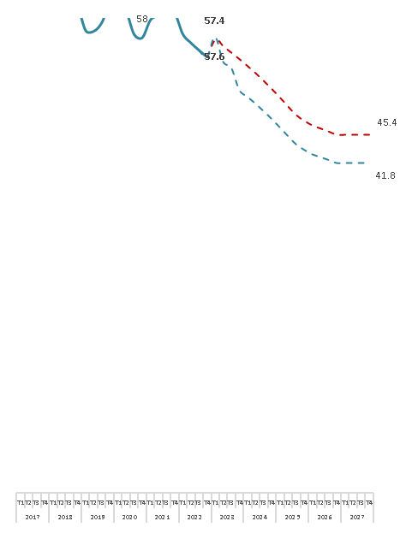
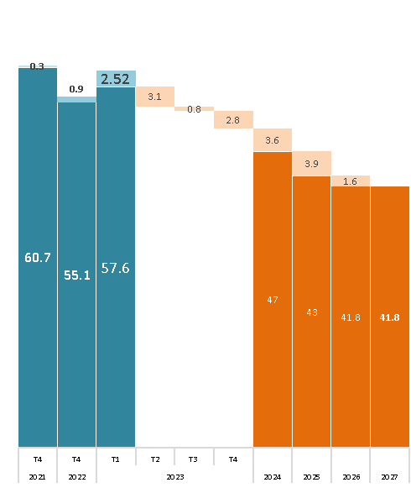
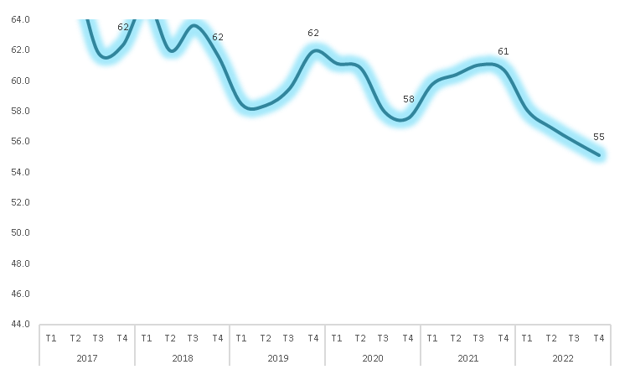
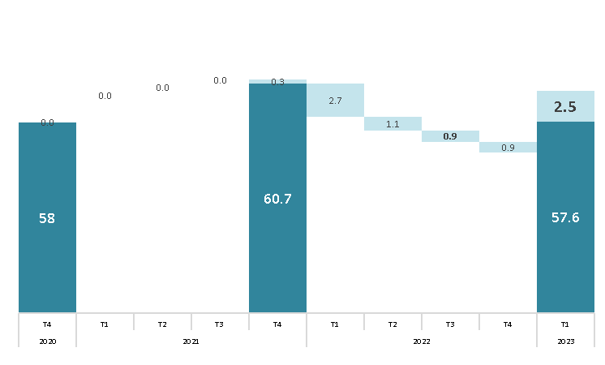
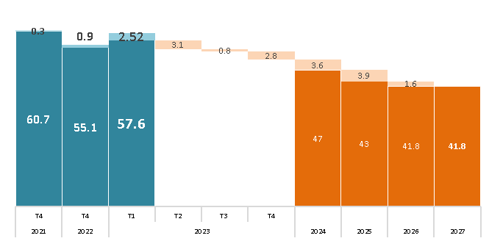
...
 |  |  | Linea Base | Impactos proyectos de Antamina
Indicador |  |  | 2021 | 2022 |  | 2023 |  |  |  | 2024
 | a | Población con educación universitaria superior | 97 | 97 | 97 | 97 | 97 | 97 | 97 | 97 | 97 | 97
 | b | Población con educación técnica superior | 98 | 98 | 98 | 98 | 98 | 98 | 98 | 98 | 98 | 98
4.2 Ingreso por persona |  |  | 85 | 85 | 85 | 85 | 85 | 85 | 85 | 85 | 85 | 85
Pilar 5: Emergencias |  |  | 66 | 60 | 56 | 56 | 55 | 52 | 48 | 45 | 41 | 37
5.1 | Vacunación Covid-19 |  | 66 | 60 | 56 | 56 | 55 | 52 | 48 | 45 | 41 | 37 | 33 | 28 | 23 | 18 | 15 | 13 | 12 | 10 | 9 | 60
 | a | Vacunación 1ra dosis | 55 | 53 | 50 | 50 | 47 | 44 | 40 | 36 | 32 | 28 | 24 | 19 | 14 | 9 | 3 | 0 | 0 | 0 | 0 | 53
 | b | Vacunación 2da dosis | 62 | 57 | 55 | 55 | 50 | 46 | 42 | 37 | 32 | 26 | 20 | 13 | 6 | 0 | 0 | 0 | 0 | 0 | 0 | 57
 | c | Vacunación 3ra dosis | 81 | 71 | 61 | 61 | 68 | 66 | 64 | 61 | 59 | 57 | 54 | 51 | 48 | 45 | 42 | 38 | 35 | 31 | 27 | 71

Llata
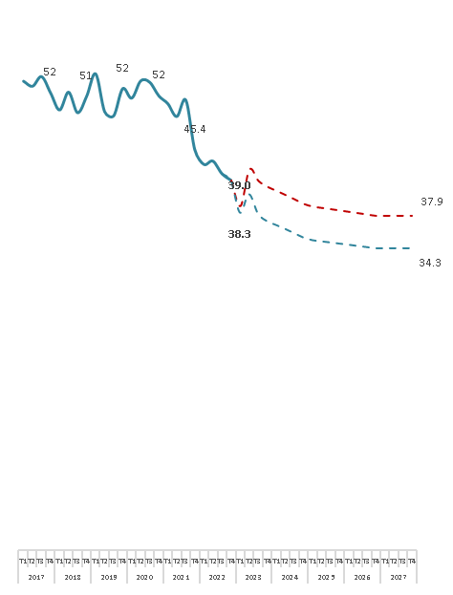
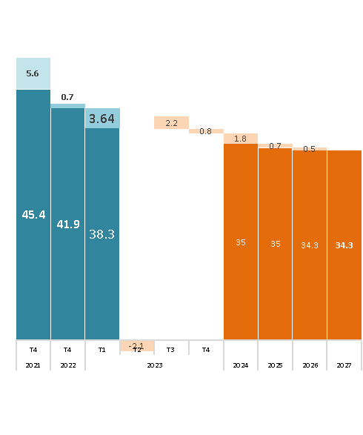
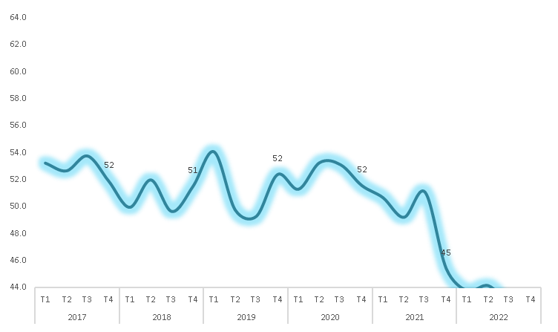
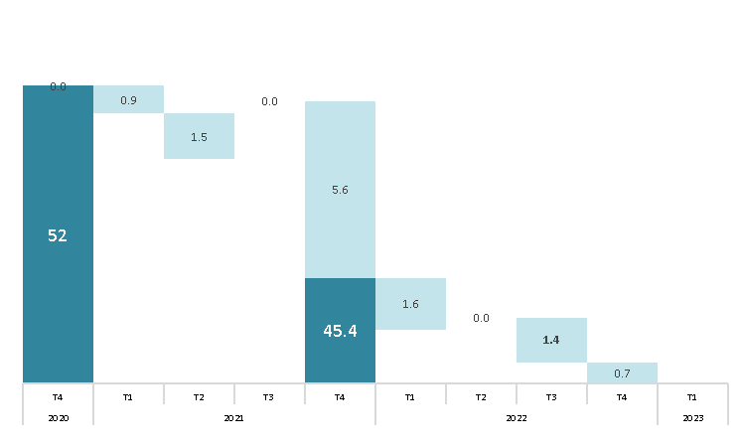
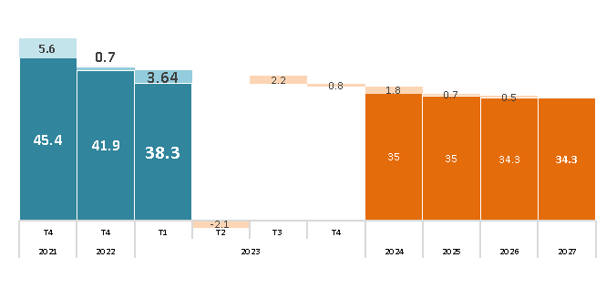
...
 |  |  | Linea Base | Impactos proyectos de Antamina |  |  |  |  |  |  |  |  |  |  |  |  |  |  |  |  |  | Sin Impactos proyectos de Antamina
Indicador |  |  | 2021 | 2022 |  | 2023 |  |  |  | 2024 |  |  |  | 2025 |  |  |  | 2026 |  |  |  | 2022
4.1.3 | Formacion univ / Tecni |  | 91 | 91 | 91 | 91 | 91 | 91 | 91 | 91 | 91 | 91 | 91 | 91 | 91 | 91 | 91 | 91 | 91 | 91 | 91 | 91
 | a | Población con educación universitaria superior | 92 | 92 | 92 | 92 | 92 | 92 | 92 | 92 | 92 | 92 | 92 | 92 | 92 | 92 | 92 | 92 | 92 | 92 | 92 | 92
 | b | Población con educación técnica superior | 90 | 90 | 90 | 90 | 90 | 90 | 90 | 90 | 90 | 90 | 90 | 90 | 90 | 90 | 90 | 90 | 90 | 90 | 90 | 90
4.2 Ingreso por persona |  |  | 66 | 66 | 66 | 66 | 66 | 66 | 66 | 66 | 66 | 66 | 66 | 66 | 66 | 66 | 66 | 66 | 66 | 66 | 66 | 66 | 66 | 66 | 66 | 66 | 66 | 66 | 66 | 66 | 66 | 66 | 66 | 66
Pilar 5: Emergencias |  |  | 34 | 26 | 20 | 20 | 16 | 10 | 8 | 6 | 4 | 3 | 1 | 0 | 0 | 0 | 0 | 0 | 0 | 0 | 0 | 26 | 20 | 20 | 16 | 10 | 8 | 6 | 4 | 3 | 1 | 0 | 0 | 0
5.1 | Vacunación Covid-19 |  | 34 | 26 | 20 | 20 | 16 | 10 | 8 | 6 | 4 | 3 | 1 | 0 | 0 | 0 | 0 | 0 | 0 | 0 | 0 | 26 | 20 | 20 | 16 | 10 | 8 | 6 | 4 | 3 | 1 | 0 | 0 | 0
 | a | Vacunación 1ra dosis | 20 | 17 | 16 | 16 | 7 | 2 | 0 | 0 | 0 | 0 | 0 | 0 | 0 | 0 | 0 | 0 | 0 | 0 | 0 | 17 | 16 | 16 | 7 | 2 | 0 | 0 | 0 | 0 | 0 | 0 | 0 | 0
 | b | Vacunación 2da dosis | 28 | 22 | 20 | 20 | 9 | 2 | 0 | 0 | 0 | 0 | 0 | 0 | 0 | 0 | 0 | 0 | 0 | 0 | 0 | 22 | 20 | 20 | 9 | 2 | 0 | 0 | 0 | 0 | 0 | 0 | 0 | 0
 | c | Vacunación 3ra dosis | 54 | 38 | 25 | 25 | 31 | 27 | 23 | 18 | 13 | 8 | 2 | 0 | 0 | 0 | 0 | 0 | 0 | 0 | 0 | 38 | 25 | 25 | 31 | 27 | 23 | 18 | 13 | 8 | 2 | 0 | 0 | 0

Pampas Chico
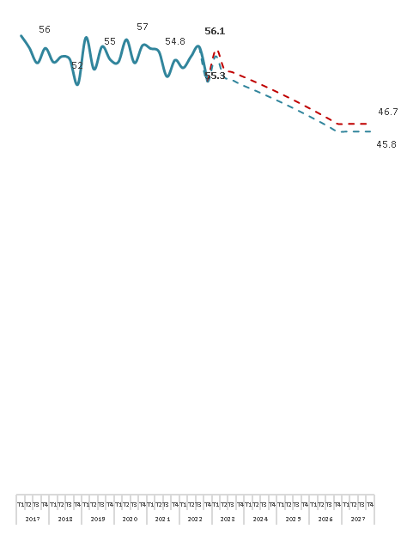




...
 |  |  | Linea Base | Impactos proyectos de Antamina
Indicador |  |  | 2021 | 2022 |  | 2023 |  |  |  | 2024
4.1.3 | Formacion univ / Tecni |  | 95 | 95 | 95 | 95 | 95 | 95 | 95 | 95 | 95 | 95
 | a | Población con educación universitaria superior | 94 | 94 | 94 | 94 | 94 | 94 | 94 | 94 | 94 | 94 | 94 | 94 | 94 | 94 | 94 | 94 | 94 | 94 | 94 | 94 | 94
 | b | Población con educación técnica superior | 96 | 96 | 96 | 96 | 96 | 96 | 96 | 96 | 96 | 96 | 96 | 96 | 96 | 96 | 96 | 96 | 96 | 96 | 96 | 96 | 96
4.2 Ingreso por persona |  |  | 73 | 73 | 73 | 69 | 69 | 69 | 69 | 69 | 69 | 69 | 69 | 69 | 69 | 69 | 69 | 69 | 69 | 69 | 69 | 73 | 73
Pilar 5: Emergencias |  |  | 63 | 61 | 58 | 58 | 58 | 57 | 55 | 53 | 52 | 50 | 48 | 46 | 44 | 42 | 40 | 38 | 36 | 34 | 31 | 61 | 58
5.1 | Vacunación Covid-19 |  | 63 | 61 | 58 | 58 | 58 | 57 | 55 | 53 | 52 | 50 | 48 | 46 | 44 | 42 | 40 | 38 | 36 | 34 | 31 | 61 | 58
 | a | Vacunación 1ra dosis | 58 | 58 | 57 | 57 | 55 | 53 | 51 | 50 | 48 | 46 | 44 | 42 | 40 | 37 | 35 | 33 | 30 | 28 | 25 | 58 | 57 | 57 | 55 | 53 | 51 | 50 | 48 | 46 | 44 | 42 | 40 | 37
 | b | Vacunación 2da dosis | 60 | 59 | 58 | 58 | 56 | 54 | 52 | 50 | 48 | 46 | 43 | 41 | 38 | 36 | 33 | 30 | 27 | 24 | 21 | 59 | 58 | 58 | 56 | 54 | 52 | 50 | 48 | 46 | 43 | 41 | 38 | 36
 | c | Vacunación 3ra dosis | 71 | 66 | 60 | 60 | 64 | 63 | 62 | 61 | 60 | 59 | 58 | 56 | 55 | 54 | 53 | 51 | 50 | 49 | 47 | 66 | 60 | 60 | 64 | 63 | 62 | 61 | 60 | 59 | 58 | 56 | 55 | 54

Marca





...
 |  |  | Linea Base | Impactos proyectos de Antamina
Indicador |  |  | 2021 | 2022 |  | 2023 |  |  |  | 2024
 | a | Población con educación universitaria superior | 94 | 94 | 94 | 94 | 94 | 94 | 94 | 94 | 94 | 94
 | b | Población con educación técnica superior | 97 | 97 | 97 | 97 | 97 | 97 | 97 | 97 | 97 | 97 | 97 | 97 | 97 | 97 | 97 | 97 | 97 | 97 | 97 | 97
4.2 Ingreso por persona |  |  | 71 | 71 | 71 | 71 | 71 | 71 | 71 | 71 | 71 | 71 | 71 | 71 | 71 | 71 | 71 | 71 | 71 | 71 | 71 | 71
Pilar 5: Emergencias |  |  | 71 | 69 | 68 | 68 | 67 | 66 | 65 | 63 | 62 | 60 | 59 | 57 | 55 | 54 | 52 | 50 | 48 | 46 | 44 | 69
5.1 | Vacunación Covid-19 |  | 71 | 69 | 68 | 68 | 67 | 66 | 65 | 63 | 62 | 60 | 59 | 57 | 55 | 54 | 52 | 50 | 48 | 46 | 44 | 69
 | a | Vacunación 1ra dosis | 68 | 68 | 67 | 67 | 66 | 64 | 63 | 61 | 60 | 58 | 56 | 54 | 52 | 51 | 49 | 46 | 44 | 42 | 40 | 68
 | b | Vacunación 2da dosis | 70 | 70 | 69 | 69 | 67 | 66 | 64 | 63 | 61 | 59 | 57 | 55 | 53 | 51 | 49 | 47 | 44 | 42 | 39 | 70 | 69 | 69 | 67 | 66 | 64 | 63 | 61 | 59 | 57 | 55 | 53 | 51
 | c | Vacunación 3ra dosis | 75 | 71 | 67 | 67 | 69 | 68 | 67 | 66 | 65 | 64 | 63 | 61 | 60 | 59 | 58 | 56 | 55 | 54 | 52 | 71 | 67 | 67 | 69 | 68 | 67 | 66 | 65 | 64 | 63 | 61 | 60 | 59

Cajacay





...
 |  |  | Linea Base | Impactos proyectos de Antamina
Indicador |  |  | 2021 | 2022 |  | 2023 |  |  |  | 2024
 | a | Población con educación universitaria superior | 94 | 94 | 94 | 94 | 94 | 94 | 94 | 94 | 94 | 94
 | b | Población con educación técnica superior | 93 | 93 | 93 | 93 | 93 | 93 | 93 | 93 | 93 | 93 | 93 | 93 | 93 | 93 | 93 | 93 | 93 | 93 | 93 | 93
4.2 Ingreso por persona |  |  | 60 | 60 | 60 | 56 | 56 | 56 | 56 | 56 | 56 | 56 | 56 | 56 | 56 | 56 | 56 | 56 | 56 | 56 | 56 | 60
Pilar 5: Emergencias |  |  | 41 | 36 | 32 | 32 | 31 | 28 | 25 | 22 | 18 | 15 | 11 | 9 | 7 | 6 | 5 | 4 | 3 | 2 | 1 | 36
5.1 | Vacunación Covid-19 |  | 41 | 36 | 32 | 32 | 31 | 28 | 25 | 22 | 18 | 15 | 11 | 9 | 7 | 6 | 5 | 4 | 3 | 2 | 1 | 36
 | a | Vacunación 1ra dosis | 34 | 33 | 31 | 31 | 28 | 25 | 22 | 18 | 15 | 11 | 8 | 4 | 0 | 0 | 0 | 0 | 0 | 0 | 0 | 33
 | b | Vacunación 2da dosis | 35 | 33 | 31 | 31 | 26 | 22 | 18 | 13 | 9 | 4 | 0 | 0 | 0 | 0 | 0 | 0 | 0 | 0 | 0 | 33 | 31 | 31 | 26 | 22 | 18 | 13 | 9 | 4 | 0 | 0 | 0 | 0
 | c | Vacunación 3ra dosis | 55 | 44 | 33 | 33 | 40 | 37 | 35 | 33 | 31 | 28 | 26 | 23 | 20 | 18 | 15 | 12 | 9 | 5 | 2 | 44 | 33 | 33 | 40 | 37 | 35 | 33 | 31 | 28 | 26 | 23 | 20 | 18

Huayllacayán





...
 |  |  | Linea Base | Impactos proyectos de Antamina
Indicador |  |  | 2021 | 2022 |  | 2023 |  |  |  | 2024
 | a | Población con educación universitaria superior | 94 | 94 | 94 | 94 | 94 | 94 | 94 | 94 | 94 | 94
 | b | Población con educación técnica superior | 96 | 96 | 96 | 96 | 96 | 96 | 96 | 96 | 96 | 96 | 96 | 96 | 96 | 96 | 96 | 96 | 96 | 96 | 96 | 96
4.2 Ingreso por persona |  |  | 83 | 83 | 83 | 83 | 83 | 83 | 83 | 83 | 83 | 83 | 83 | 83 | 83 | 83 | 83 | 83 | 83 | 83 | 83 | 83
Pilar 5: Emergencias |  |  | 42 | 37 | 31 | 31 | 32 | 29 | 26 | 22 | 19 | 15 | 12 | 8 | 7 | 6 | 5 | 4 | 3 | 2 | 0 | 37
5.1 | Vacunación Covid-19 |  | 42 | 37 | 31 | 31 | 32 | 29 | 26 | 22 | 19 | 15 | 12 | 8 | 7 | 6 | 5 | 4 | 3 | 2 | 0 | 37
 | a | Vacunación 1ra dosis | 31 | 30 | 26 | 26 | 25 | 22 | 19 | 16 | 12 | 9 | 5 | 1 | 0 | 0 | 0 | 0 | 0 | 0 | 0 | 30
 | b | Vacunación 2da dosis | 39 | 37 | 34 | 34 | 31 | 27 | 23 | 18 | 14 | 9 | 4 | 0 | 0 | 0 | 0 | 0 | 0 | 0 | 0 | 37 | 34 | 34 | 31 | 27 | 23 | 18 | 14 | 9 | 4 | 0 | 0 | 0
 | c | Vacunación 3ra dosis | 55 | 44 | 33 | 33 | 40 | 38 | 35 | 33 | 31 | 28 | 26 | 23 | 20 | 17 | 14 | 11 | 8 | 5 | 1 | 44 | 33 | 33 | 40 | 38 | 35 | 33 | 31 | 28 | 26 | 23 | 20 | 17

Antonio Raymondi





...
 |  |  |  |  |  |  |  |  |  |  |  |  |  |  |  |  |  |  |  |  |  | Sin Impactos proyectos de Antamina
 |  |  |  |  |  |  |  |  |  | 2024 |  |  |  | 2025 |  |  |  | 2026 |  |  |  | 2022
 |  |  |  |  |  |  | 94 | 94 | 94 | 94 | 94 | 94 | 94 | 94 | 94 | 94 | 94 | 94 | 94 | 94 | 94 | 94
 | a | Población con educación universitaria superior | 93 | 93 | 93 | 93 | 93 | 93 | 93 | 93 | 93 | 93 | 93 | 93 | 93 | 93 | 93 | 93 | 93 | 93 | 93 | 93
 | b | Población con educación técnica superior | 95 | 95 | 95 | 95 | 95 | 95 | 95 | 95 | 95 | 95 | 95 | 95 | 95 | 95 | 95 | 95 | 95 | 95 | 95 | 95
4.2 Ingreso por persona |  |  | 77 | 77 | 77 | 76 | 76 | 76 | 76 | 76 | 76 | 76 | 76 | 76 | 76 | 76 | 76 | 76 | 76 | 76 | 76 | 77
Pilar 5: Emergencias |  |  | 62 | 59 | 56 | 56 | 55 | 53 | 51 | 49 | 47 | 45 | 43 | 40 | 38 | 35 | 32 | 30 | 27 | 23 | 20 | 59
5.1 | Vacunación Covid-19 |  | 62 | 59 | 56 | 56 | 55 | 53 | 51 | 49 | 47 | 45 | 43 | 40 | 38 | 35 | 32 | 30 | 27 | 23 | 20 | 59 | 56 | 56 | 55 | 53 | 51 | 49 | 47 | 45 | 43 | 40 | 38 | 35
 | a | Vacunación 1ra dosis | 57 | 56 | 55 | 55 | 53 | 51 | 49 | 47 | 45 | 43 | 41 | 39 | 37 | 35 | 32 | 30 | 27 | 25 | 22 | 56 | 55 | 55 | 53 | 51 | 49 | 47 | 45 | 43 | 41 | 39 | 37 | 35
 | b | Vacunación 2da dosis | 59 | 57 | 56 | 56 | 52 | 49 | 47 | 44 | 41 | 38 | 35 | 31 | 27 | 24 | 19 | 15 | 11 | 6 | 1 | 57 | 56 | 56 | 52 | 49 | 47 | 44 | 41 | 38 | 35 | 31 | 27 | 24
 | c | Vacunación 3ra dosis | 71 | 63 | 57 | 57 | 60 | 59 | 58 | 56 | 55 | 54 | 52 | 50 | 49 | 47 | 45 | 44 | 42 | 40 | 38 | 63 | 57 | 57 | 60 | 59 | 58 | 56 | 55 | 54 | 52 | 50 | 49 | 47

Llacllín





...
 |  |  | Linea Base | Impactos proyectos de Antamina
Indicador |  |  | 2021 | 2022 |  | 2023 |  |  |  | 2024
 | a | Población con educación universitaria superior | 92 | 92 | 92 | 92 | 92 | 92 | 92 | 92 | 92 | 92
 | b | Población con educación técnica superior | 92 | 92 | 92 | 92 | 92 | 92 | 92 | 92 | 92 | 92 | 92 | 92 | 92 | 92 | 92 | 92 | 92 | 92 | 92 | 92
4.2 Ingreso por persona |  |  | 70 | 70 | 70 | 70 | 70 | 70 | 70 | 70 | 70 | 70 | 70 | 70 | 70 | 70 | 70 | 70 | 70 | 70 | 70 | 70
Pilar 5: Emergencias |  |  | 56 | 52 | 46 | 46 | 49 | 48 | 46 | 44 | 42 | 40 | 38 | 35 | 33 | 31 | 28 | 26 | 23 | 20 | 19 | 52
5.1 | Vacunación Covid-19 |  | 56 | 52 | 46 | 46 | 49 | 48 | 46 | 44 | 42 | 40 | 38 | 35 | 33 | 31 | 28 | 26 | 23 | 20 | 19 | 52
 | a | Vacunación 1ra dosis | 49 | 49 | 46 | 46 | 46 | 45 | 43 | 41 | 40 | 38 | 36 | 34 | 33 | 31 | 29 | 27 | 24 | 22 | 20 | 49
 | b | Vacunación 2da dosis | 51 | 49 | 47 | 47 | 46 | 43 | 40 | 37 | 34 | 31 | 28 | 24 | 20 | 16 | 12 | 8 | 4 | 0 | 0 | 49 | 47 | 47 | 46 | 43 | 40 | 37 | 34 | 31 | 28 | 24 | 20 | 16
 | c | Vacunación 3ra dosis | 68 | 59 | 45 | 45 | 56 | 55 | 54 | 53 | 52 | 50 | 49 | 48 | 46 | 45 | 43 | 42 | 40 | 39 | 37 | 59 | 45 | 45 | 56 | 55 | 54 | 53 | 52 | 50 | 49 | 48 | 46 | 45

Colquioc





...
 |  |  | Linea Base | Impactos proyectos de Antamina
Indicador |  |  | 2021 | 2022 |  | 2023 |  |  |  | 2024
 | a | Población con educación universitaria superior | 90 | 90 | 90 | 90 | 90 | 90 | 90 | 90 | 90 | 90
 | b | Población con educación técnica superior | 93 | 93 | 93 | 93 | 93 | 93 | 93 | 93 | 93 | 93 | 93 | 93 | 93 | 93 | 93 | 93 | 93 | 93 | 93 | 93
4.2 Ingreso por persona |  |  | 49 | 49 | 49 | 48 | 48 | 48 | 48 | 48 | 48 | 48 | 48 | 48 | 48 | 48 | 48 | 48 | 48 | 48 | 48 | 49
Pilar 5: Emergencias |  |  | 29 | 23 | 17 | 17 | 15 | 11 | 9 | 7 | 6 | 5 | 4 | 3 | 1 | 0 | 0 | 0 | 0 | 0 | 0 | 23
5.1 | Vacunación Covid-19 |  | 29 | 23 | 17 | 17 | 15 | 11 | 9 | 7 | 6 | 5 | 4 | 3 | 1 | 0 | 0 | 0 | 0 | 0 | 0 | 23
 | a | Vacunación 1ra dosis | 17 | 15 | 12 | 12 | 7 | 3 | 0 | 0 | 0 | 0 | 0 | 0 | 0 | 0 | 0 | 0 | 0 | 0 | 0 | 15
 | b | Vacunación 2da dosis | 20 | 16 | 14 | 14 | 7 | 1 | 0 | 0 | 0 | 0 | 0 | 0 | 0 | 0 | 0 | 0 | 0 | 0 | 0 | 16 | 14 | 14 | 7 | 1 | 0 | 0 | 0 | 0 | 0 | 0 | 0 | 0
 | c | Vacunación 3ra dosis | 49 | 37 | 24 | 24 | 32 | 29 | 26 | 22 | 19 | 15 | 11 | 8 | 3 | 0 | 0 | 0 | 0 | 0 | 0 | 37 | 24 | 24 | 32 | 29 | 26 | 22 | 19 | 15 | 11 | 8 | 3 | 0

Pararín





...
 |  |  | Linea Base | Impactos proyectos de Antamina
Indicador |  |  | 2021 | 2022 |  | 2023 |  |  |  | 2024
 | a | Población con educación universitaria superior | 93 | 93 | 93 | 93 | 93 | 93 | 93 | 93 | 93 | 93
 | b | Población con educación técnica superior | 96 | 96 | 96 | 96 | 96 | 96 | 96 | 96 | 96 | 96 | 96 | 96 | 96 | 96 | 96 | 96 | 96 | 96 | 96 | 96
4.2 Ingreso por persona |  |  | 77 | 77 | 77 | 77 | 77 | 77 | 77 | 77 | 77 | 77 | 77 | 77 | 77 | 77 | 77 | 77 | 77 | 77 | 77 | 77
Pilar 5: Emergencias |  |  | 65 | 62 | 57 | 57 | 58 | 55 | 52 | 49 | 46 | 43 | 40 | 36 | 32 | 28 | 24 | 19 | 16 | 13 | 12 | 62
5.1 | Vacunación Covid-19 |  | 65 | 62 | 57 | 57 | 58 | 55 | 52 | 49 | 46 | 43 | 40 | 36 | 32 | 28 | 24 | 19 | 16 | 13 | 12 | 62
 | a | Vacunación 1ra dosis | 58 | 57 | 54 | 54 | 53 | 50 | 47 | 44 | 41 | 37 | 34 | 30 | 26 | 22 | 17 | 12 | 7 | 2 | 0 | 57
 | b | Vacunación 2da dosis | 61 | 58 | 56 | 56 | 52 | 49 | 45 | 42 | 37 | 33 | 29 | 24 | 18 | 13 | 6 | 0 | 0 | 0 | 0 | 58 | 56 | 56 | 52 | 49 | 45 | 42 | 37 | 33 | 29 | 24 | 18 | 13
 | c | Vacunación 3ra dosis | 78 | 71 | 61 | 61 | 68 | 66 | 65 | 63 | 61 | 59 | 57 | 55 | 52 | 50 | 47 | 44 | 42 | 39 | 35 | 71 | 61 | 61 | 68 | 66 | 65 | 63 | 61 | 59 | 57 | 55 | 52 | 50

Paramonga





...
 |  |  | Linea Base | Impactos proyectos de Antamina
Indicador |  |  | 2021 | 2022 |  | 2023 |  |  |  | 2024
 | b | Población con educación técnica superior | 87 | 87 | 87 | 87 | 87 | 87 | 87 | 87 | 87 | 87
4.2 Ingreso por persona |  |  | 36 | 36 | 36 | 36 | 36 | 36 | 36 | 36 | 36 | 36
Pilar 5: Emergencias |  |  | 18 | 13 | 9 | 9 | 10 | 9 | 9 | 8 | 8 | 7
5.1 | Vacunación Covid-19 |  | 18 | 13 | 9 | 9 | 10 | 9 | 9 | 8 | 8 | 7 | 7 | 6 | 6 | 5 | 4 | 4 | 3 | 3 | 2 | 13
 | a | Vacunación 1ra dosis | 0 | 0 | 0 | 0 | 0 | 0 | 0 | 0 | 0 | 0 | 0 | 0 | 0 | 0 | 0 | 0 | 0 | 0 | 0 | 0
 | b | Vacunación 2da dosis | 11 | 9 | 9 | 9 | 2 | 0 | 0 | 0 | 0 | 0 | 0 | 0 | 0 | 0 | 0 | 0 | 0 | 0 | 0 | 9
 | c | Vacunación 3ra dosis | 43 | 31 | 19 | 19 | 28 | 27 | 26 | 24 | 23 | 21 | 20 | 18 | 17 | 15 | 13 | 12 | 10 | 8 | 7 | 31

Cátac





...
 |  |  | Linea Base | Impactos proyectos de Antamina
Indicador |  |  | 2021 | 2022 |  | 2023 |  |  |  | 2024
 | a | Población con educación universitaria superior | 91 | 91 | 91 | 91 | 91 | 91 | 91 | 91 | 91 | 91
 | b | Población con educación técnica superior | 89 | 89 | 89 | 89 | 89 | 89 | 89 | 89 | 89 | 89 | 89 | 89 | 89 | 89 | 89 | 89 | 89 | 89 | 89 | 89
4.2 Ingreso por persona |  |  | 64 | 64 | 64 | 64 | 64 | 64 | 64 | 64 | 64 | 64 | 64 | 64 | 64 | 64 | 64 | 64 | 64 | 64 | 64 | 64
Pilar 5: Emergencias |  |  | 47 | 33 | 29 | 29 | 22 | 16 | 10 | 6 | 5 | 3 | 1 | 0 | 0 | 0 | 0 | 0 | 0 | 0 | 0 | 33
5.1 | Vacunación Covid-19 |  | 47 | 33 | 29 | 29 | 22 | 16 | 10 | 6 | 5 | 3 | 1 | 0 | 0 | 0 | 0 | 0 | 0 | 0 | 0 | 33
 | a | Vacunación 1ra dosis | 34 | 28 | 25 | 25 | 18 | 12 | 6 | 0 | 0 | 0 | 0 | 0 | 0 | 0 | 0 | 0 | 0 | 0 | 0 | 28
 | b | Vacunación 2da dosis | 38 | 28 | 28 | 28 | 15 | 8 | 0 | 0 | 0 | 0 | 0 | 0 | 0 | 0 | 0 | 0 | 0 | 0 | 0 | 28
 | c | Vacunación 3ra dosis | 69 | 42 | 33 | 33 | 33 | 29 | 24 | 19 | 14 | 8 | 2 | 0 | 0 | 0 | 0 | 0 | 0 | 0 | 0 | 42 | 33 | 33 | 33 | 29 | 24 | 19 | 14 | 8 | 2 | 0 | 0 | 0

Huarmey





...
 |  |  | Linea Base | Impactos proyectos de Antamina
Indicador |  |  | 2021 | 2022 |  | 2023 |  |  |  | 2024
 | b | Población con educación técnica superior | 90 | 90 | 90 | 90 | 90 | 90 | 90 | 90 | 90 | 90
4.2 Ingreso por persona |  |  | 41 | 41 | 41 | 41 | 41 | 41 | 41 | 41 | 41 | 41 | 41 | 41 | 41 | 39 | 39 | 39 | 39 | 39 | 39 | 41
Pilar 5: Emergencias |  |  | 23 | 13 | 10 | 10 | 5 | 4 | 2 | 1 | 0 | 0 | 0 | 0 | 0 | 0 | 0 | 0 | 0 | 0 | 0 | 13
5.1 | Vacunación Covid-19 |  | 23 | 13 | 10 | 10 | 5 | 4 | 2 | 1 | 0 | 0 | 0 | 0 | 0 | 0 | 0 | 0 | 0 | 0 | 0 | 13
 | a | Vacunación 1ra dosis | 11 | 9 | 7 | 7 | 0 | 0 | 0 | 0 | 0 | 0 | 0 | 0 | 0 | 0 | 0 | 0 | 0 | 0 | 0 | 9 | 7 | 7 | 0 | 0 | 0 | 0 | 0 | 0 | 0 | 0 | 0 | 0
 | b | Vacunación 2da dosis | 15 | 9 | 9 | 9 | 0 | 0 | 0 | 0 | 0 | 0 | 0 | 0 | 0 | 0 | 0 | 0 | 0 | 0 | 0 | 9 | 9 | 9 | 0 | 0 | 0 | 0 | 0 | 0 | 0 | 0 | 0 | 0
 | c | Vacunación 3ra dosis | 42 | 22 | 13 | 13 | 15 | 11 | 7 | 2 | 0 | 0 | 0 | 0 | 0 | 0 | 0 | 0 | 0 | 0 | 0 | 22 | 13 | 13 | 15 | 11 | 7 | 2 | 0 | 0 | 0 | 0 | 0 | 0

